CATALOGO
 |  |  |  |  | Totale Capi Disponibili |  |  |  |  |  |  | 886
 |  |  |  |  | Totale Importo Disponibili |  |  |  |  |  |  | €116,372.00

 |  |  |  |  | Sconto

 |  |  |  |  | Totale Capi Ordinati |  |  |  |  |  |  | 0
 |  |  |  |  | Totale importo capi ordinati |  |  |  |  |  |  | €0.00

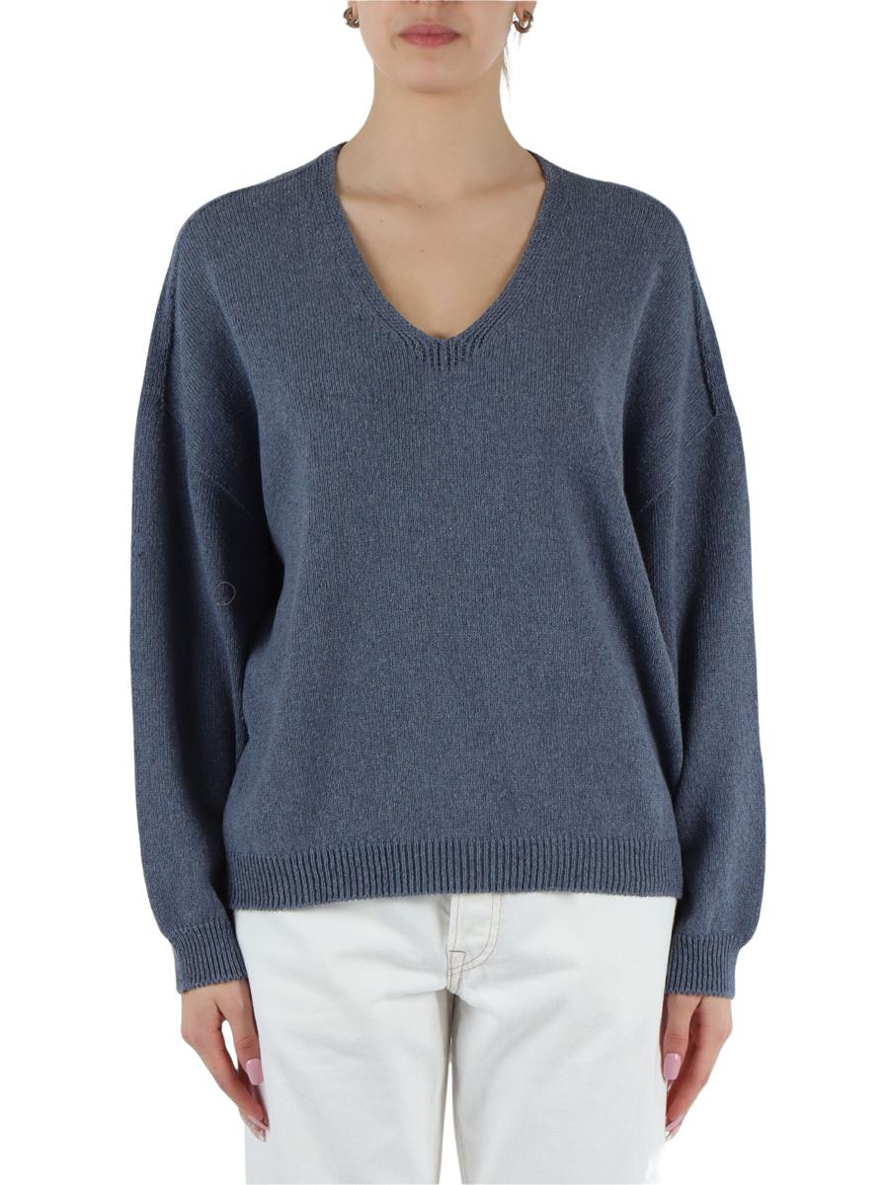 | 5ARDADK3851000G23640 194 | MAGLIE MANICHE LUNGHE |  |  | XXS | XS | S | M | L | XL | XXL | 3XL | 4XL | 5XL | 6XL | 7XL
 | Brand: REPLAY |  |  | Disponibilità |  |  | 2 | 1
 | Composizione: 75%COTTON20%POLYESTER5%OTHER FIBRES |  |  | Richiesta
 | Prezzo | €109.00 | €109.00
 | Totale Capi |  | 0
 | Totale Importo |  | €0.00

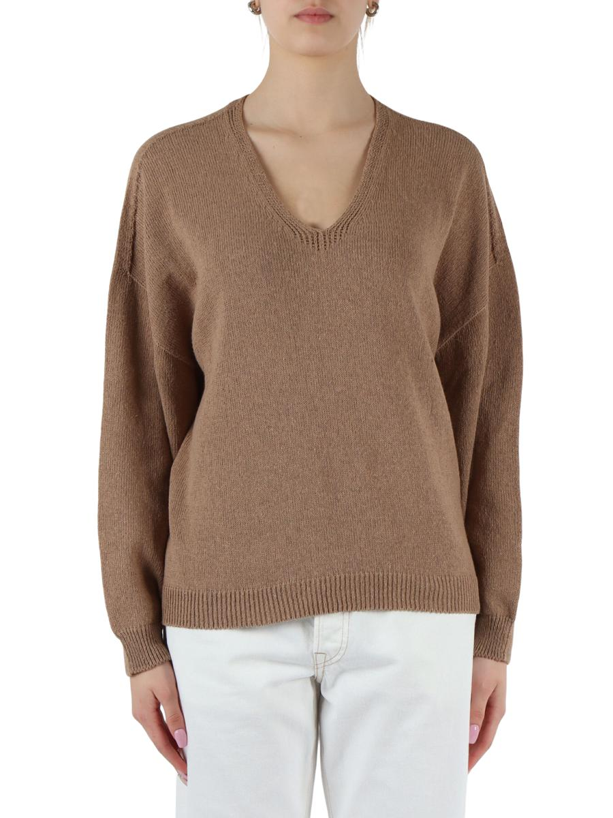 | 5ARDADK3851000G23640 215 | MAGLIE MANICHE LUNGHE |  |  | XXS | XS | S | M | L | XL | XXL | 3XL | 4XL | 5XL | 6XL | 7XL
 | Brand: REPLAY |  |  | Disponibilità |  | 2 | 1 | 2
 | Composizione: 75%COTTON20%POLYESTER5%OTHER FIBRES |  |  | Richiesta
 | Prezzo | €109.00 | €109.00
 | Totale Capi |  | 0
 | Totale Importo |  | €0.00

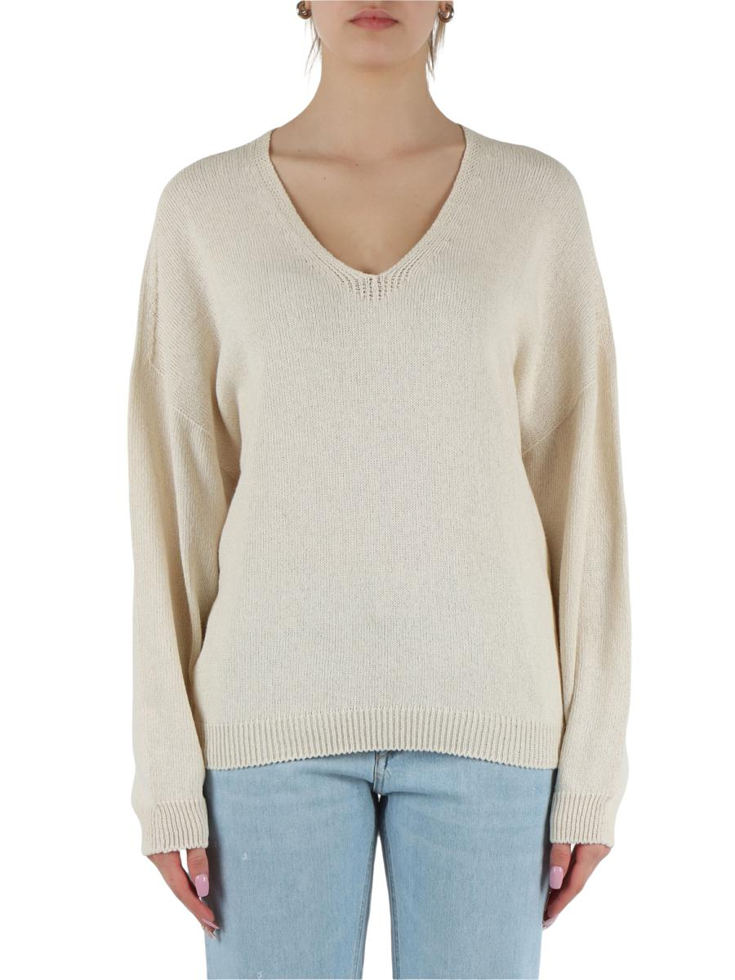 | 5ARDADK3851000G23640 412 | MAGLIE MANICHE LUNGHE |  |  | XXS | XS | S | M | L | XL | XXL | 3XL | 4XL | 5XL | 6XL | 7XL
 | Brand: REPLAY |  |  | Disponibilità |  | 2
 | Composizione: 75%COTTON20%POLYESTER5%OTHER FIBRES |  |  | Richiesta
 | Prezzo | €109.00 | €109.00
 | Totale Capi |  | 0
 | Totale Importo |  | €0.00

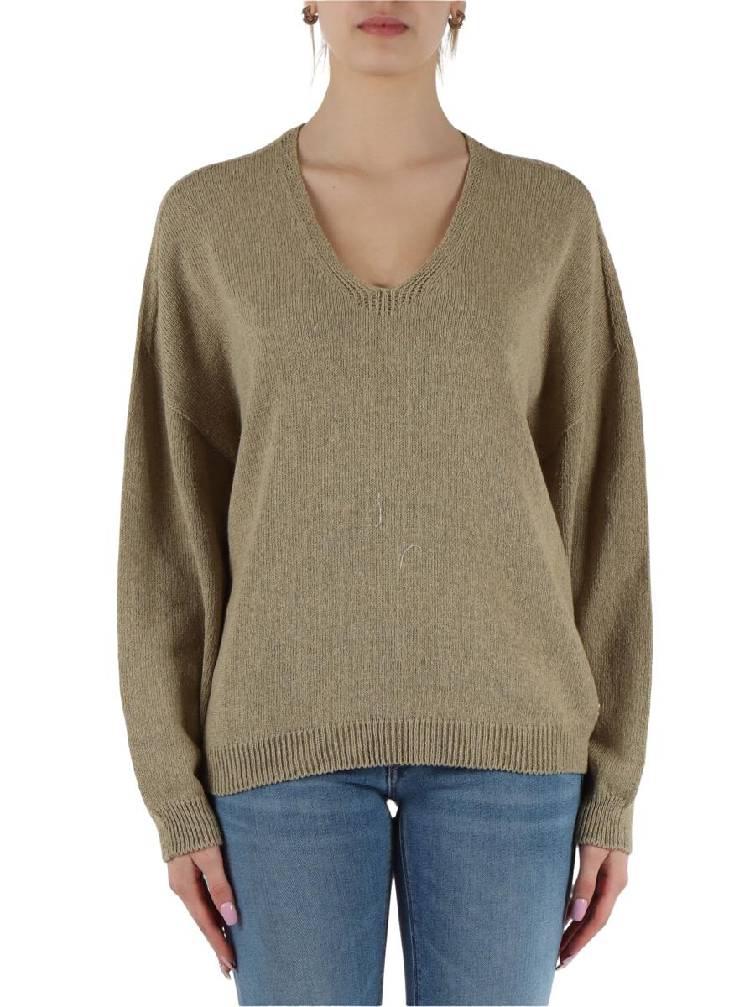 | 5ARDADK3851000G23640 612 | MAGLIE MANICHE LUNGHE |  |  | XXS | XS | S | M | L | XL | XXL | 3XL | 4XL | 5XL | 6XL | 7XL
 | Brand: REPLAY |  |  | Disponibilità |  | 1 | 1 | 2
 | Composizione: 75%COTTON20%POLYESTER5%OTHER FIBRES |  |  | Richiesta
 | Prezzo | €109.00 | €109.00
 | Totale Capi |  | 0
 | Totale Importo |  | €0.00

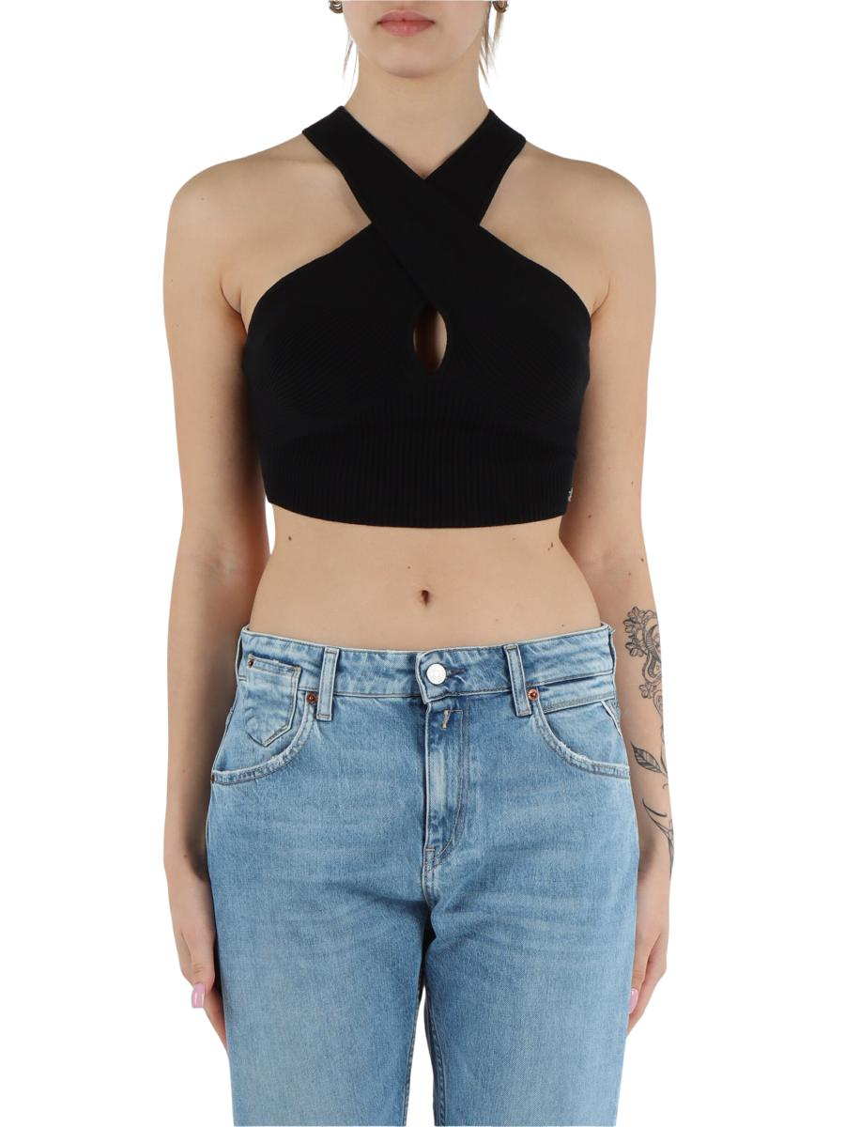 | 5ARDADK3857000G23776A 098 | TOP |  |  | XXS | XS | S | M | L | XL | XXL | 3XL | 4XL | 5XL | 6XL | 7XL
 | Brand: REPLAY |  |  | Disponibilità |  | 2 | 2 | 2
 | Composizione: 87%COTTON13%ELASTANE |  |  | Richiesta
 | Prezzo | €89.00 | €89.00
 | Totale Capi |  | 0
 | Totale Importo |  | €0.00

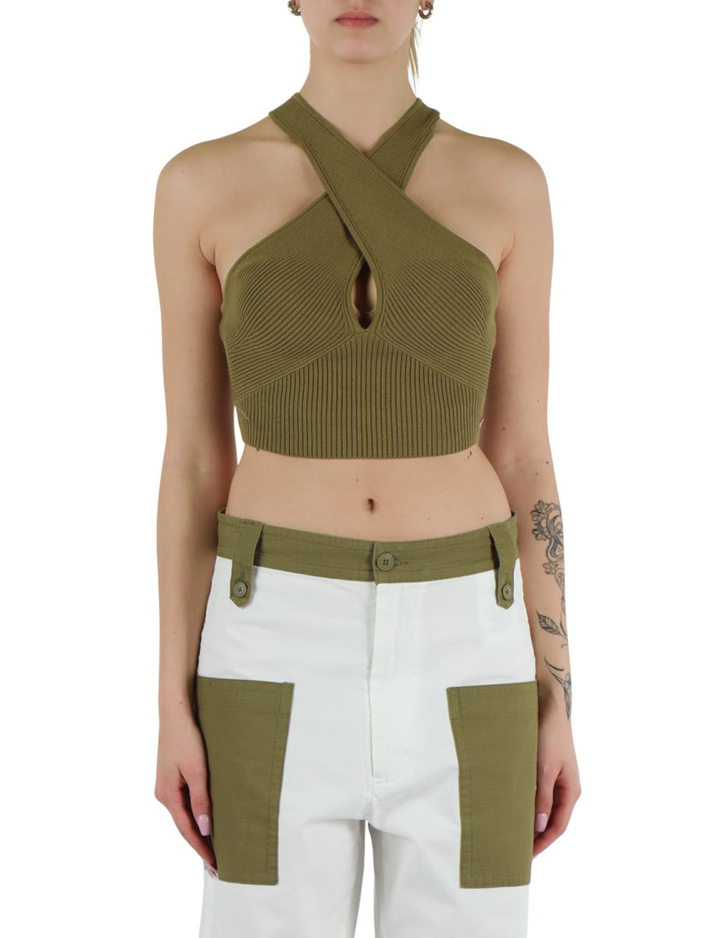 | 5ARDADK3857000G23776A 833 | TOP |  |  | XXS | XS | S | M | L | XL | XXL | 3XL | 4XL | 5XL | 6XL | 7XL
 | Brand: REPLAY |  |  | Disponibilità |  | 1 | 3 | 2
 | Composizione: 87%COTTON13%ELASTANE |  |  | Richiesta
 | Prezzo | €89.00 | €89.00
 | Totale Capi |  | 0
 | Totale Importo |  | €0.00

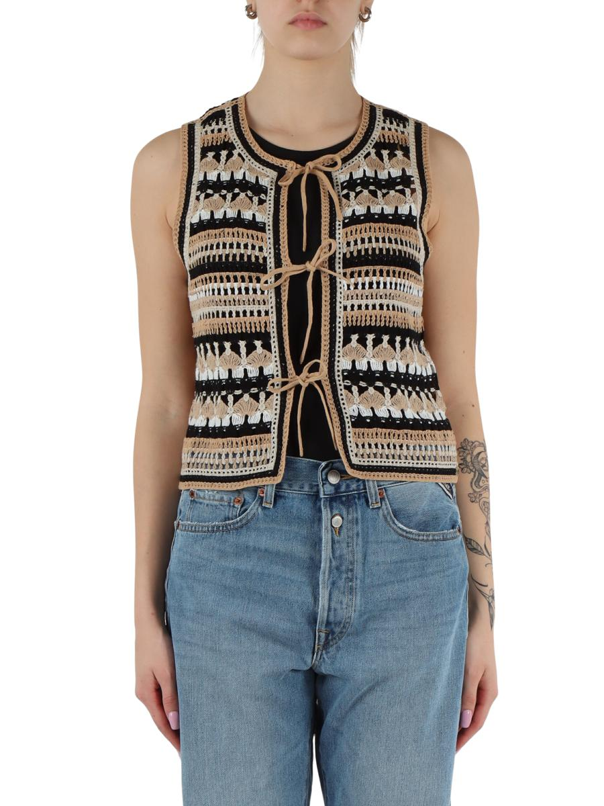 | 5ARDADK3862000G23782 020 | TOP |  |  | XXS | XS | S | M | L | XL | XXL | 3XL | 4XL | 5XL | 6XL | 7XL
 | Brand: REPLAY |  |  | Disponibilità |  | 1 |  | 1
 | Composizione: 100%COTTON |  |  | Richiesta
 | Prezzo | €129.00 | €129.00
 | Totale Capi |  | 0
 | Totale Importo |  | €0.00

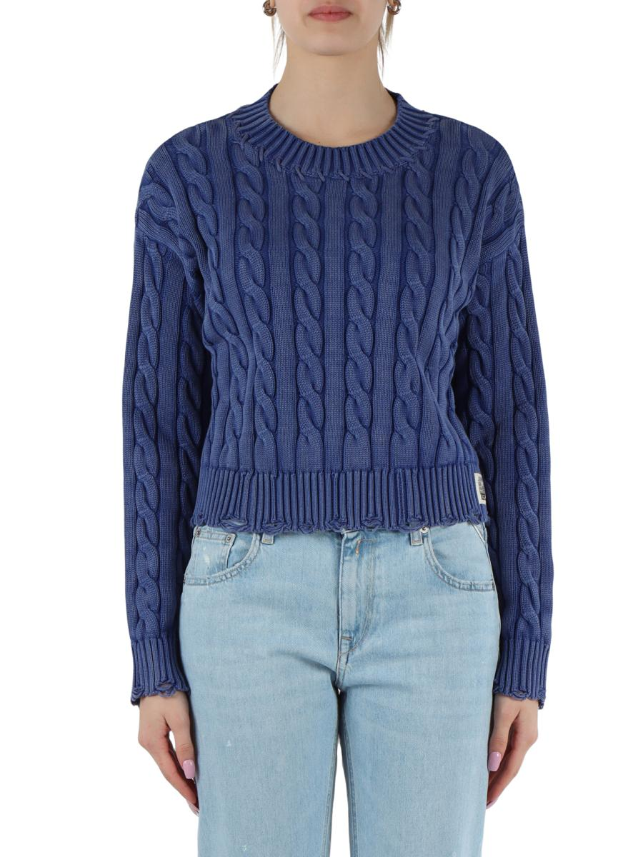 | 5ARDADK3863000G21280Q 693 | MAGLIE MANICHE LUNGHE |  |  | XXS | XS | S | M | L | XL | XXL | 3XL | 4XL | 5XL | 6XL | 7XL
 | Brand: REPLAY |  |  | Disponibilità |  | 2
 | Composizione: 100%COTTON |  |  | Richiesta
 | Prezzo | €149.00 | €149.00
 | Totale Capi |  | 0
 | Totale Importo |  | €0.00

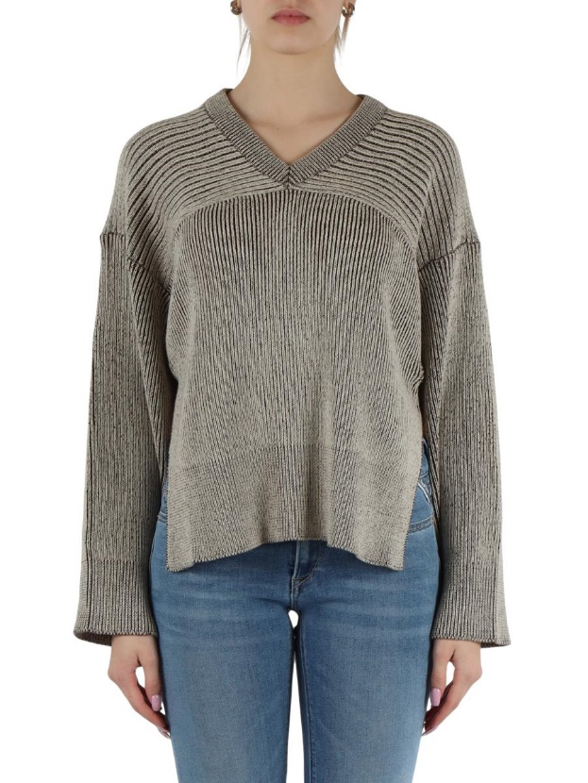 | 5ARDADK3865000G23520T 010 | MAGLIE MANICHE LUNGHE |  |  | XXS | XS | S | M | L | XL | XXL | 3XL | 4XL | 5XL | 6XL | 7XL
 | Brand: REPLAY |  |  | Disponibilità |  | 2 | 2
 | Composizione: 100%COTTON |  |  | Richiesta
 | Prezzo | €139.00 | €139.00
 | Totale Capi |  | 0
 | Totale Importo |  | €0.00

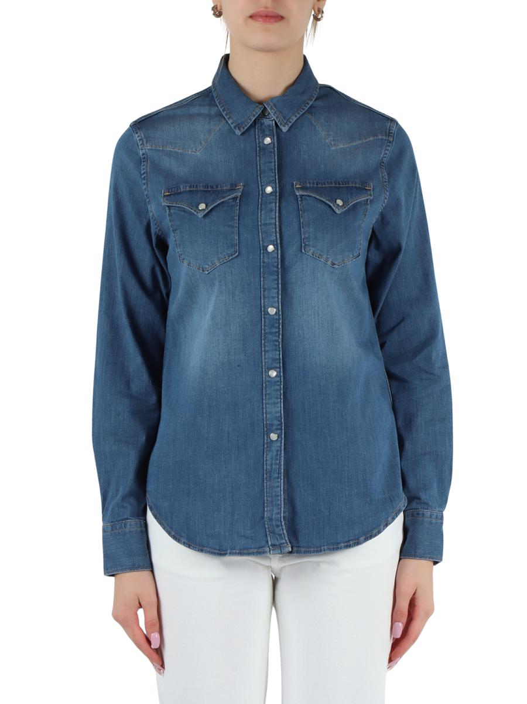 | 5ARDAW200100083983B 009 | CAMICIE JEANS |  |  | XXS | XS | S | M | L | XL | XXL | 3XL | 4XL | 5XL | 6XL | 7XL
 | Brand: REPLAY |  |  | Disponibilità |  |  | 1
 | Composizione: 98%COTTON2%ELASTANE |  |  | Richiesta
 | Prezzo | €129.00 | €129.00
 | Totale Capi |  | 0
 | Totale Importo |  | €0.00

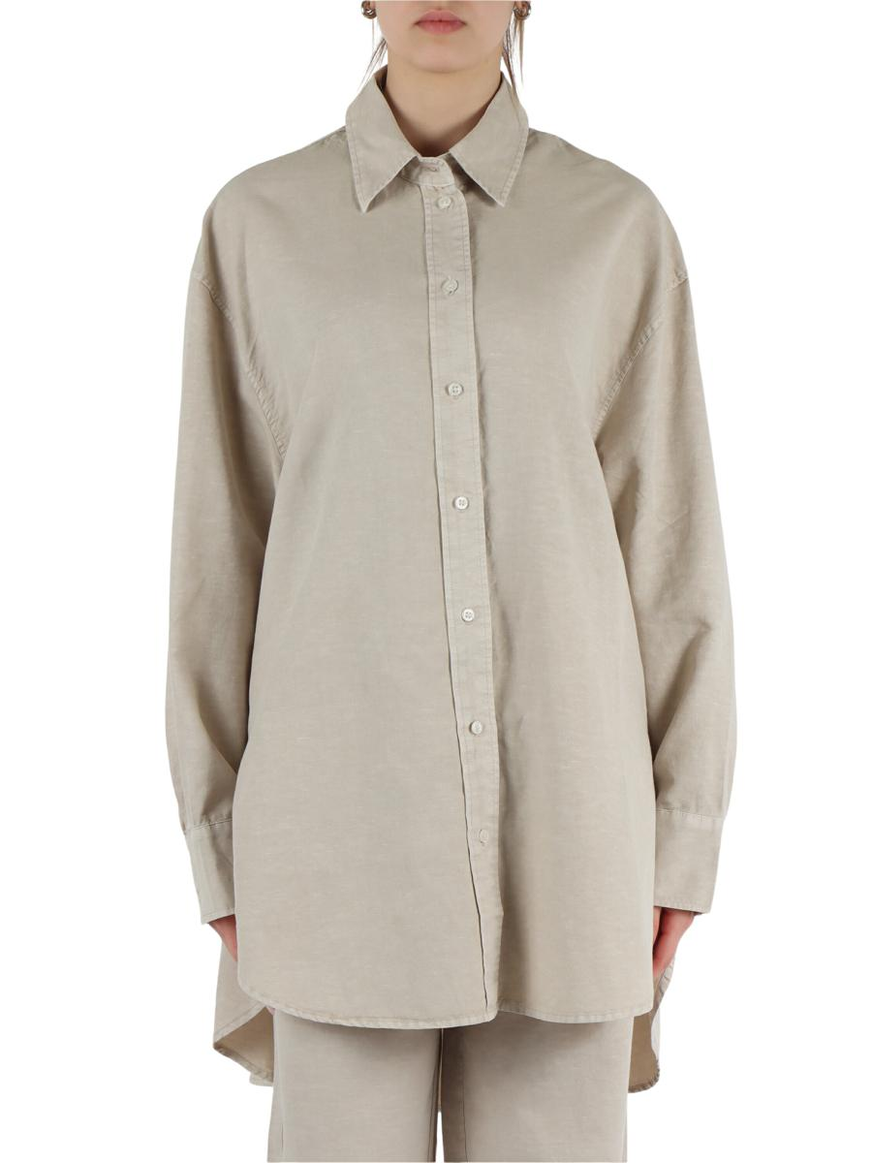 | 5ARDAW216600085176G 409 | CAMICIE |  |  | XXS | XS | S | M | L | XL | XXL | 3XL | 4XL | 5XL | 6XL | 7XL
 | Brand: REPLAY |  |  | Disponibilità |  | 2 | 3 | 2
 | Composizione: 71%COTTON29%LINEN |  |  | Richiesta
 | Prezzo | €169.00 | €169.00
 | Totale Capi |  | 0
 | Totale Importo |  | €0.00

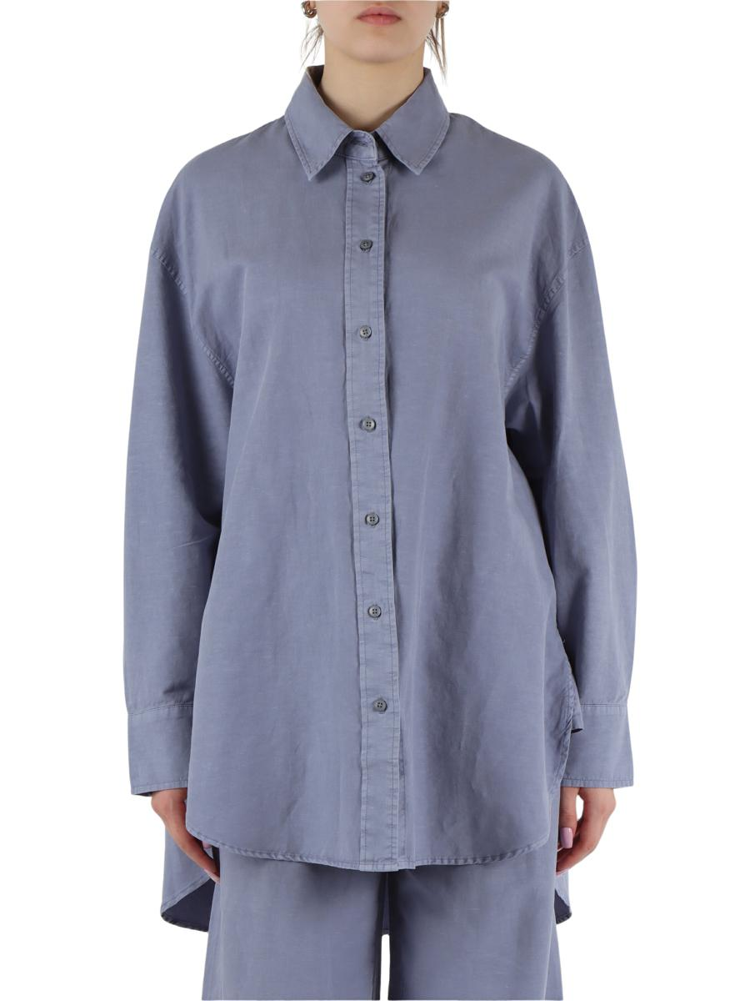 | 5ARDAW216600085176G 903 | CAMICIE |  |  | XXS | XS | S | M | L | XL | XXL | 3XL | 4XL | 5XL | 6XL | 7XL
 | Brand: REPLAY |  |  | Disponibilità |  | 1 | 2 | 1
 | Composizione: 71%COTTON29%LINEN |  |  | Richiesta
 | Prezzo | €169.00 | €169.00
 | Totale Capi |  | 0
 | Totale Importo |  | €0.00

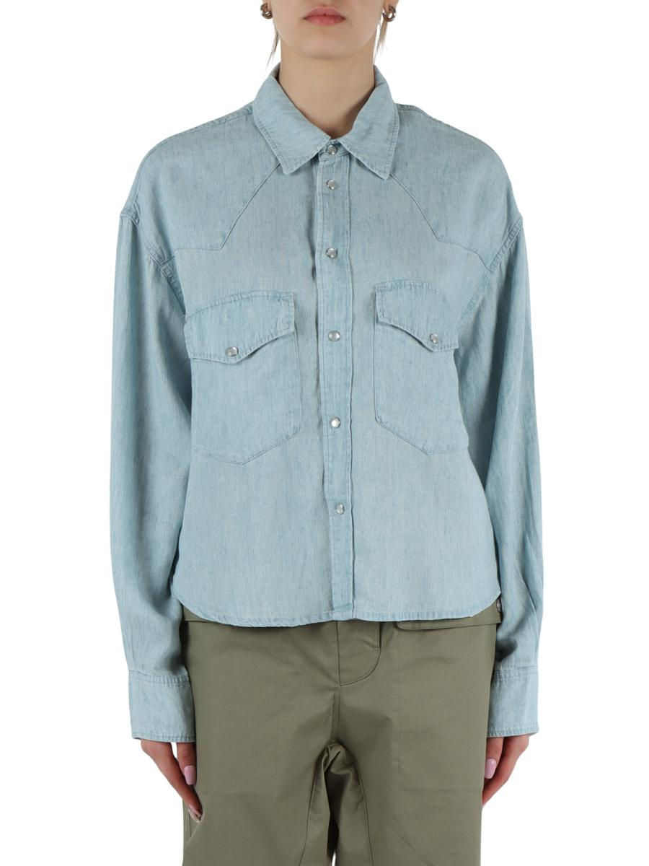 | 5ARDAW2190A00042887A 010 | CAMICIE |  |  | XXS | XS | S | M | L | XL | XXL | 3XL | 4XL | 5XL | 6XL | 7XL
 | Brand: REPLAY |  |  | Disponibilità |  | 1 | 1 | 1
 | Composizione: 72%LYOCELL22%LINEN |  |  | Richiesta
 | Prezzo | €169.00 | €169.00
 | Totale Capi |  | 0
 | Totale Importo |  | €0.00

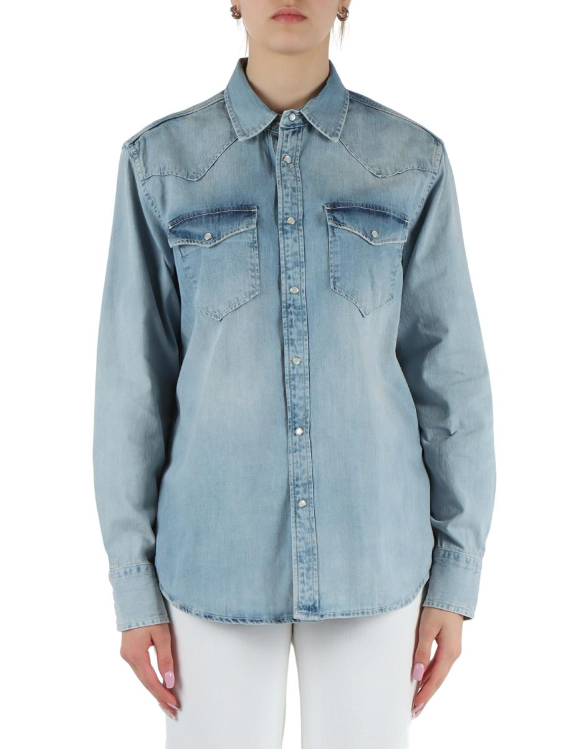 | 5ARDAW236200026C89B 010 | CAMICIE JEANS |  |  | XXS | XS | S | M | L | XL | XXL | 3XL | 4XL | 5XL | 6XL | 7XL
 | Brand: REPLAY |  |  | Disponibilità |  | 2 | 2 | 1 | 1
 | Composizione: 100%COTTON |  |  | Richiesta
 | Prezzo | €139.00 | €139.00
 | Totale Capi |  | 0
 | Totale Importo |  | €0.00

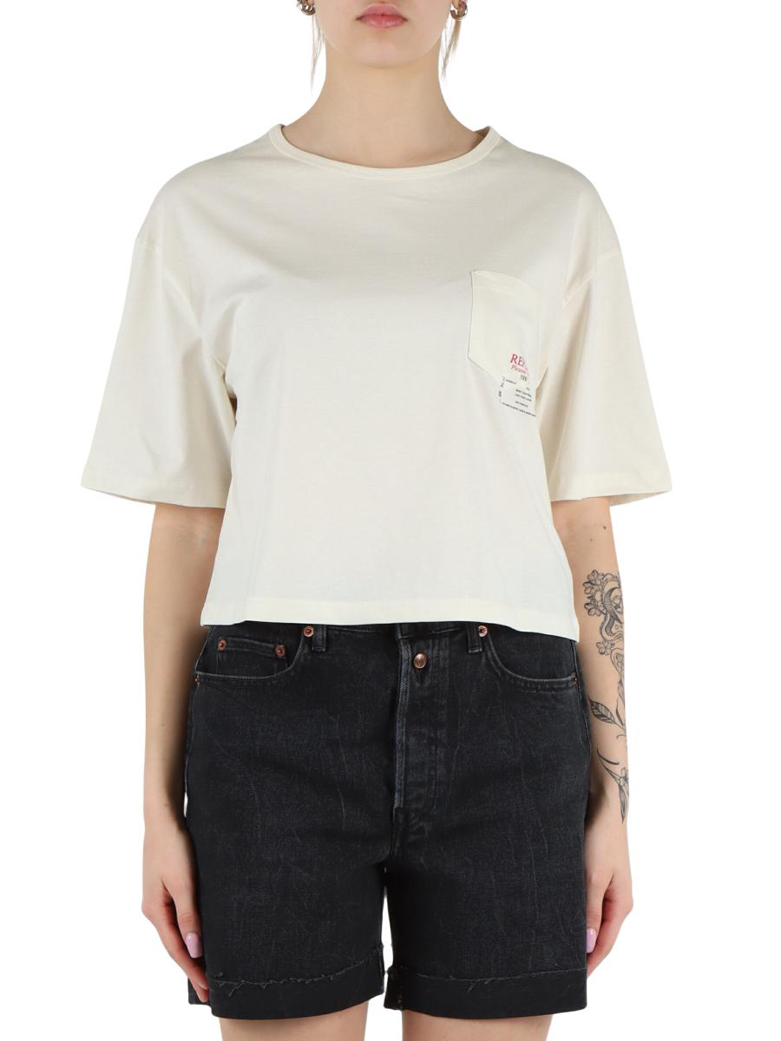 | 5ARDAW341100022658G 412 | T-SHIRT |  |  | XXS | XS | S | M | L | XL | XXL | 3XL | 4XL | 5XL | 6XL | 7XL
 | Brand: REPLAY |  |  | Disponibilità |  | 1 |  |  | 1
 | Composizione: 100%COTTON |  |  | Richiesta
 | Prezzo | €59.00 | €59.00
 | Totale Capi |  | 0
 | Totale Importo |  | €0.00

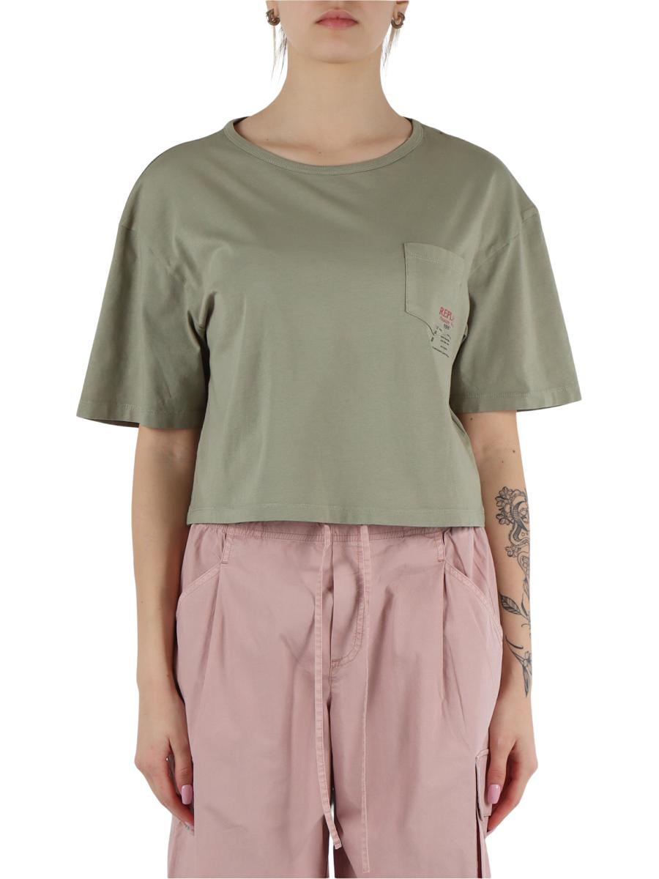 | 5ARDAW341100022658G 612 | T-SHIRT |  |  | XXS | XS | S | M | L | XL | XXL | 3XL | 4XL | 5XL | 6XL | 7XL
 | Brand: REPLAY |  |  | Disponibilità |  | 1 | 1
 | Composizione: 100%COTTON |  |  | Richiesta
 | Prezzo | €59.00 | €59.00
 | Totale Capi |  | 0
 | Totale Importo |  | €0.00

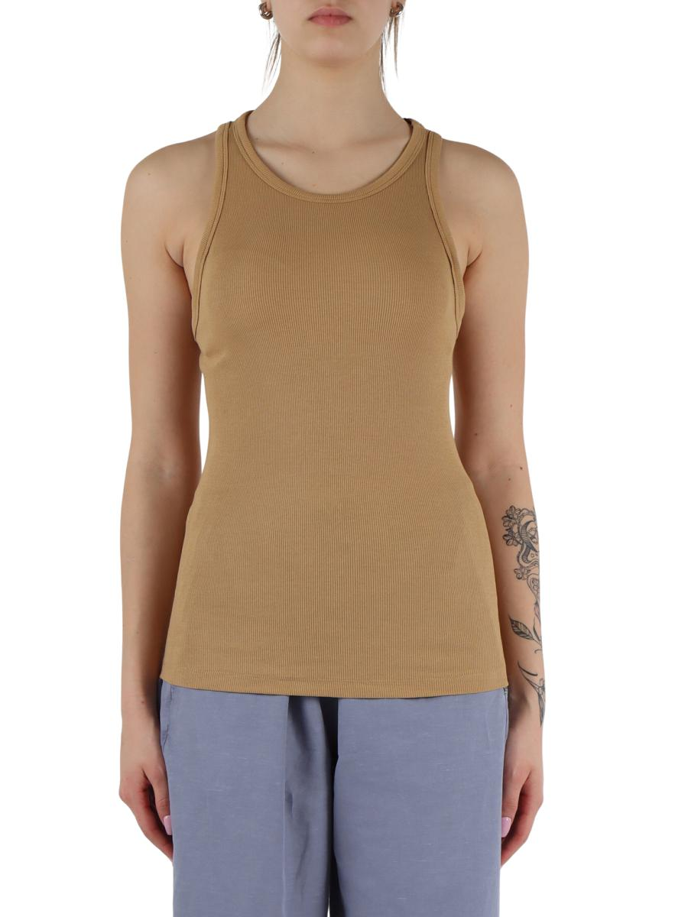 | 5ARDAW341500022839G 523 | CANOTTE |  |  | XXS | XS | S | M | L | XL | XXL | 3XL | 4XL | 5XL | 6XL | 7XL
 | Brand: REPLAY |  |  | Disponibilità |  |  | 1
 | Composizione: 95%COTTON5%ELASTANE |  |  | Richiesta
 | Prezzo | €49.00 | €49.00
 | Totale Capi |  | 0
 | Totale Importo |  | €0.00

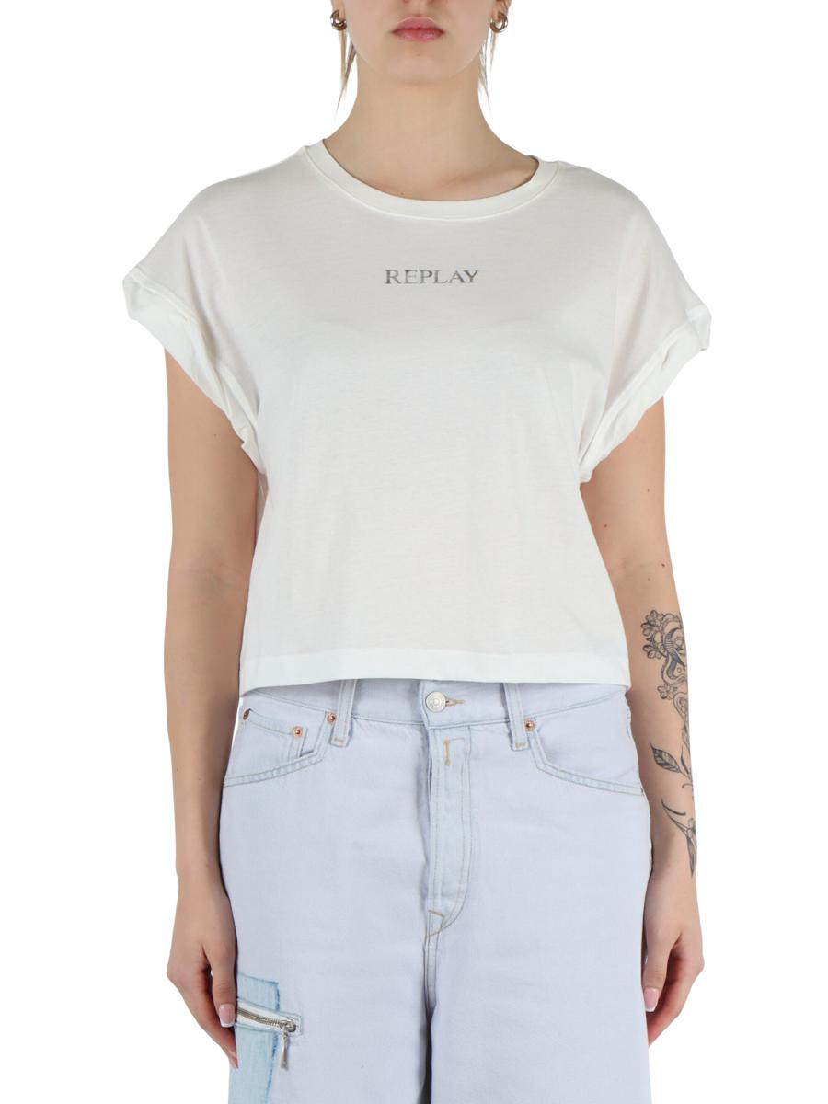 | 5ARDAW341700020994 011 | T-SHIRT |  |  | XXS | XS | S | M | L | XL | XXL | 3XL | 4XL | 5XL | 6XL | 7XL
 | Brand: REPLAY |  |  | Disponibilità |  |  | 1
 | Composizione: 100%COTTON |  |  | Richiesta
 | Prezzo | €39.00 | €39.00
 | Totale Capi |  | 0
 | Totale Importo |  | €0.00

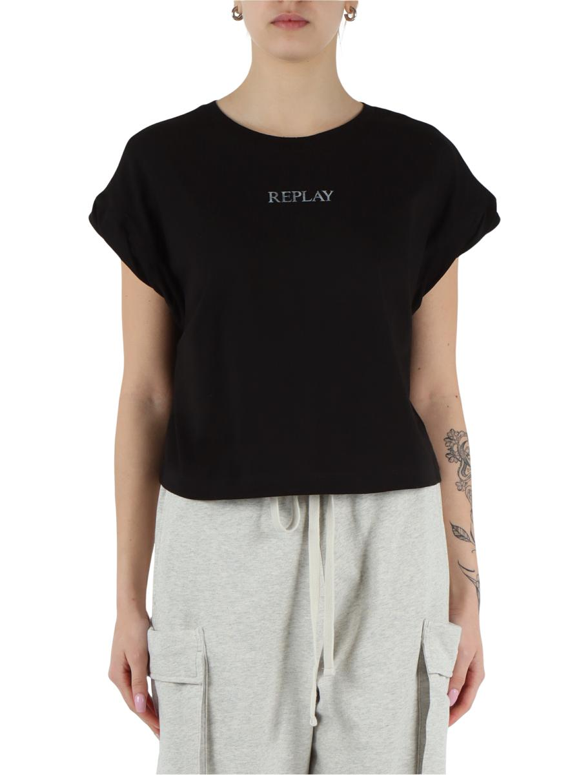 | 5ARDAW341700020994 098 | T-SHIRT |  |  | XXS | XS | S | M | L | XL | XXL | 3XL | 4XL | 5XL | 6XL | 7XL
 | Brand: REPLAY |  |  | Disponibilità |  | 1
 | Composizione: 100%COTTON |  |  | Richiesta
 | Prezzo | €39.00 | €39.00
 | Totale Capi |  | 0
 | Totale Importo |  | €0.00

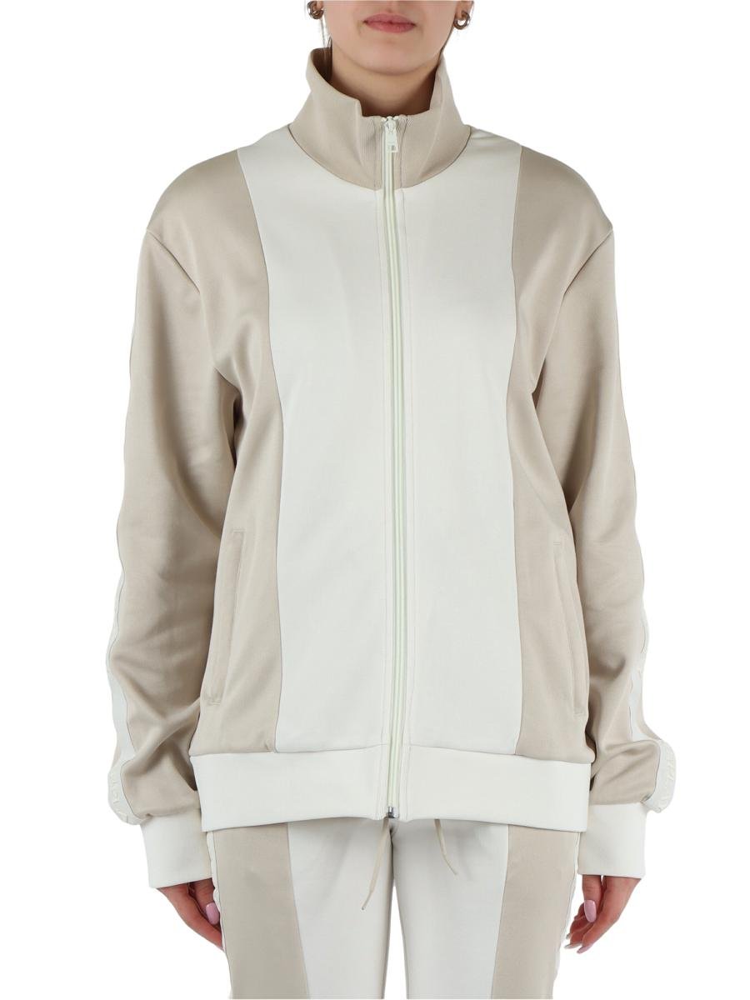 | 5ARDAW345400023800 020 | FELPE SPORTIVE |  |  | XXS | XS | S | M | L | XL | XXL | 3XL | 4XL | 5XL | 6XL | 7XL
 | Brand: REPLAY |  |  | Disponibilità |  | 1 | 2 | 1
 | Composizione: 60%COTTON40%POLYESTER |  |  | Richiesta
 | Prezzo | €169.00 | €169.00
 | Totale Capi |  | 0
 | Totale Importo |  | €0.00

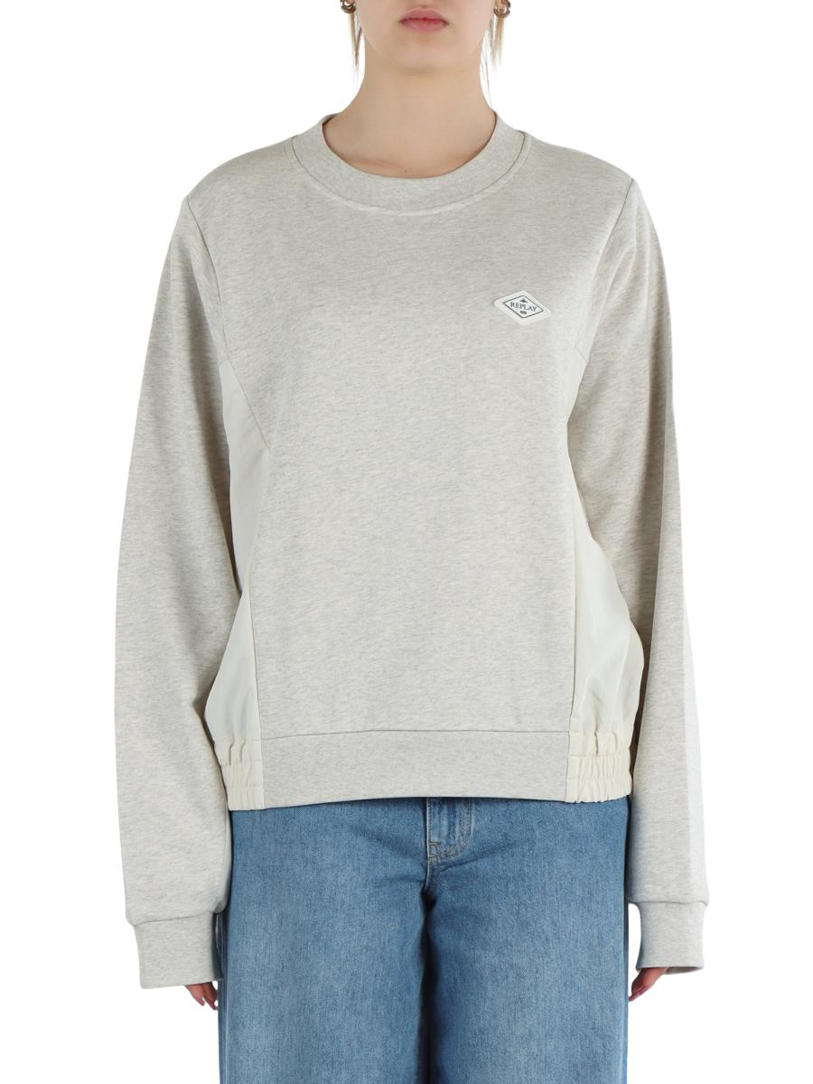 | 5ARDAW345900023812 M20 | FELPE |  |  | XXS | XS | S | M | L | XL | XXL | 3XL | 4XL | 5XL | 6XL | 7XL
 | Brand: REPLAY |  |  | Disponibilità |  | 1 | 2 | 1
 | Composizione: 100%COTTON/100%POLYAMIDE |  |  | Richiesta
 | Prezzo | €159.00 | €159.00
 | Totale Capi |  | 0
 | Totale Importo |  | €0.00

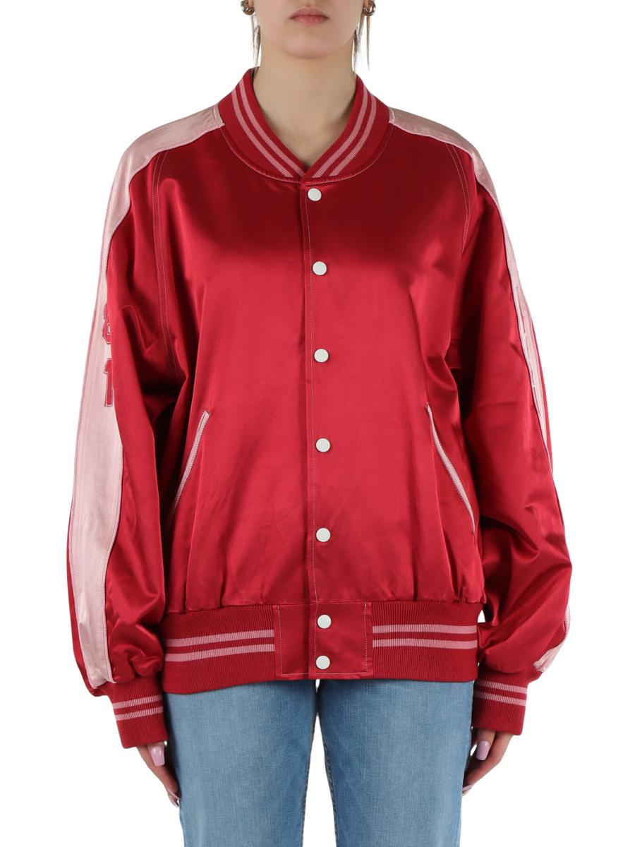 | 5ARDAW789200085142 259 | GIUBBINI |  |  | XXS | XS | S | M | L | XL | XXL | 3XL | 4XL | 5XL | 6XL | 7XL
 | Brand: REPLAY |  |  | Disponibilità |  | 1 | 1
 | Composizione: 54%VISCOSE46%COTTON |  |  | Richiesta
 | Prezzo | €269.00 | €269.00
 | Totale Capi |  | 0
 | Totale Importo |  | €0.00

 | 5ARDAW789600084910 612 | GIUBBINI JEANS |  |  | XXS | XS | S | M | L | XL | XXL | 3XL | 4XL | 5XL | 6XL | 7XL
 | Brand: REPLAY |  |  | Disponibilità |  |  | 1
 | Composizione: 100%POLYESTER |  |  | Richiesta
 | Prezzo | €159.00 | €159.00
 | Totale Capi |  | 0
 | Totale Importo |  | €0.00

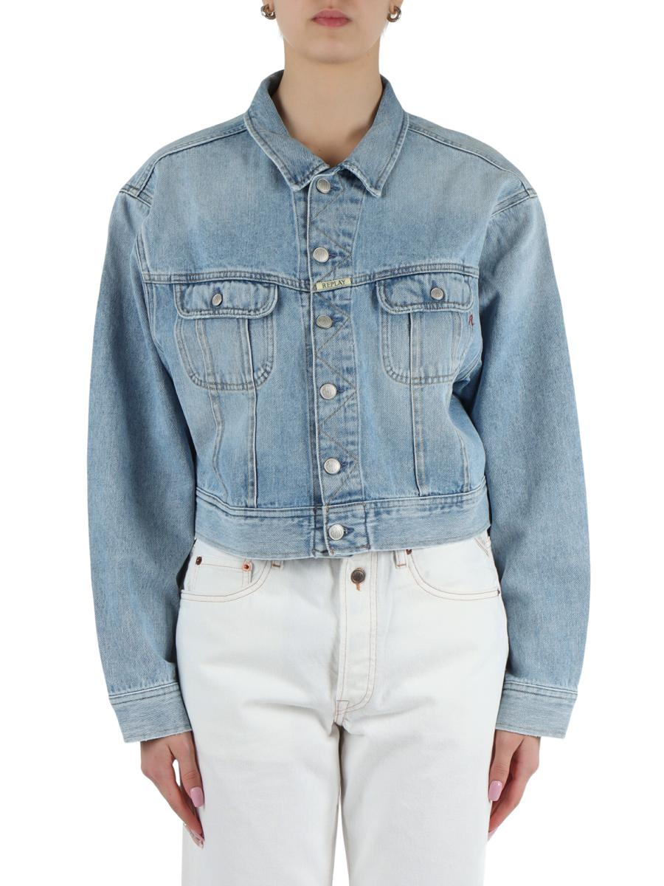 | 5ARDAW7Z1000800727 011 | GIUBBINI JEANS |  |  | XXS | XS | S | M | L | XL | XXL | 3XL | 4XL | 5XL | 6XL | 7XL
 | Brand: REPLAY |  |  | Disponibilità |  | 1 |  | 2 | 1
 | Composizione: 100%COTTON |  |  | Richiesta
 | Prezzo | €199.00 | €199.00
 | Totale Capi |  | 0
 | Totale Importo |  | €0.00

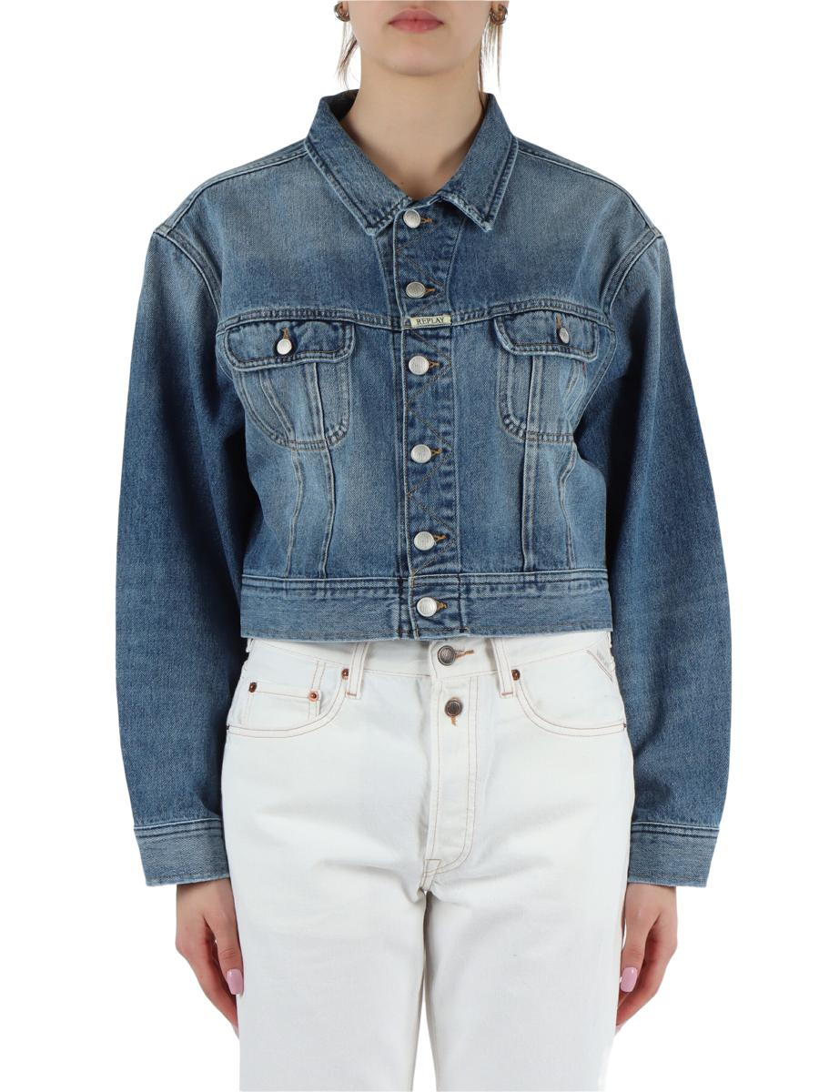 | 5ARDAW7Z1000800764 009 | GIUBBINI JEANS |  |  | XXS | XS | S | M | L | XL | XXL | 3XL | 4XL | 5XL | 6XL | 7XL
 | Brand: REPLAY |  |  | Disponibilità |  | 1 | 1 | 1 | 1
 | Composizione: 100%COTTON |  |  | Richiesta
 | Prezzo | €199.00 | €199.00
 | Totale Capi |  | 0
 | Totale Importo |  | €0.00

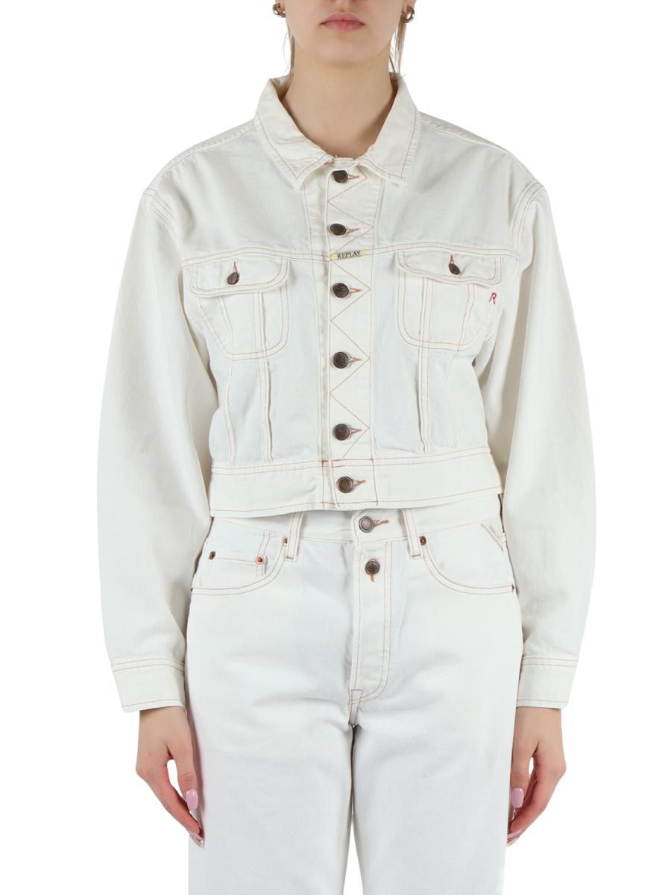 | 5ARDAW7Z1000858009A 100 | GIUBBINI JEANS |  |  | XXS | XS | S | M | L | XL | XXL | 3XL | 4XL | 5XL | 6XL | 7XL
 | Brand: REPLAY |  |  | Disponibilità |  |  |  | 1 | 1
 | Composizione: 100%COTTON |  |  | Richiesta
 | Prezzo | €199.00 | €199.00
 | Totale Capi |  | 0
 | Totale Importo |  | €0.00

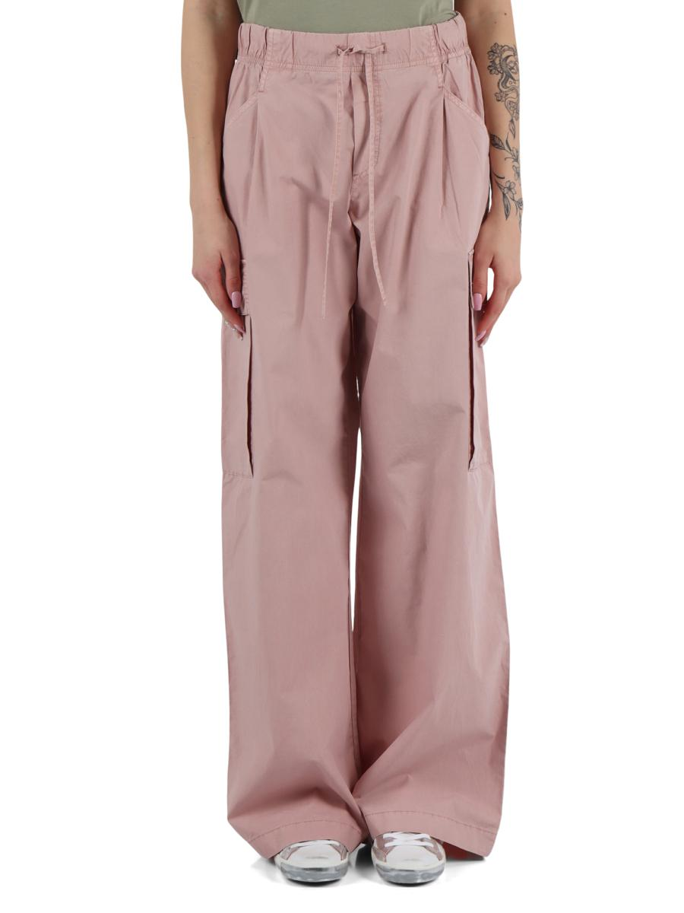 | 5ARDAW8109A00085158G 465 | PANTALONI TASCHE AMERICA |  |  | 24 | 25 | 26 | 27 | 28 | 29 | 30 | 31 | 32 | 33 | 34 | 35 | 36 | 37 | 38 | 39 | 40 | 41 | 42 | 43 | 44 | 45 | 46 | 47 | 48 | 49 | 50 | 52 | 54 | 56 | 58 | 23
 | Brand: REPLAY |  |  | Disponibilità | 1
 | Composizione: 100%C |  |  | Richiesta
 | Prezzo | €169.00 | €169.00
 | Totale Capi |  | 0
 | Totale Importo |  | €0.00

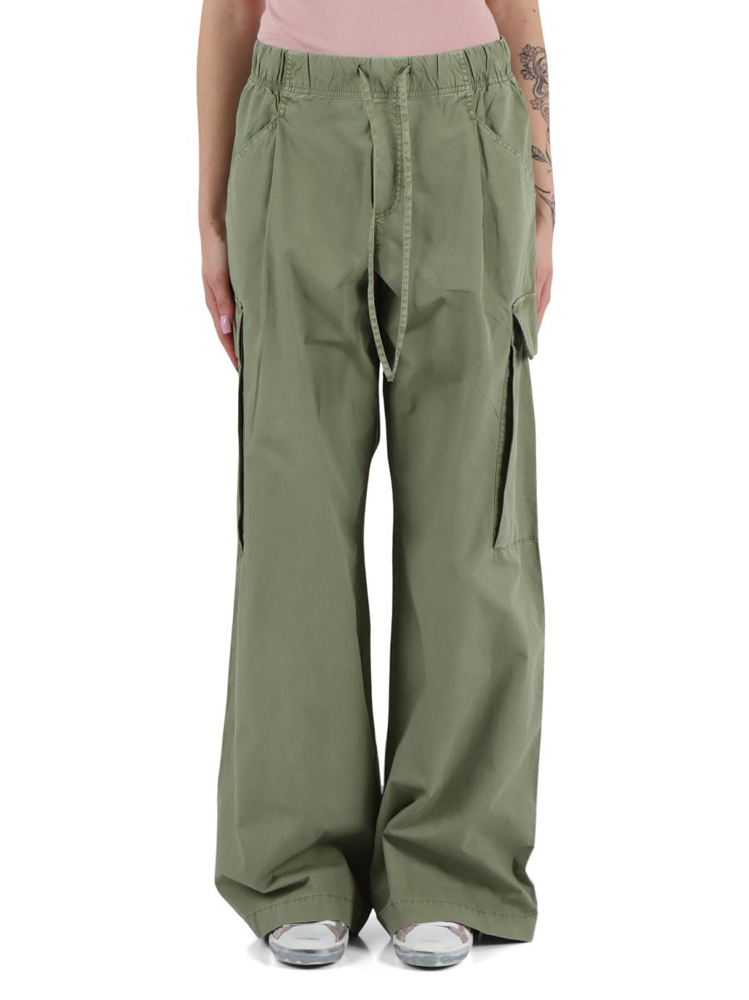 | 5ARDAW8109A00085158G 612 | PANTALONI TASCHE AMERICA |  |  | 24 | 25 | 26 | 27 | 28 | 29 | 30 | 31 | 32 | 33 | 34 | 35 | 36 | 37 | 38 | 39 | 40 | 41 | 42 | 43 | 44 | 45 | 46 | 47 | 48 | 49 | 50 | 52 | 54 | 56 | 58 | 23
 | Brand: REPLAY |  |  | Disponibilità | 1 | 2 | 2 | 2
 | Composizione: 10 |  |  | Richiesta
 | Prezzo | €169.00 | €169.00
 | Totale Capi |  | 0
 | Totale Importo |  | €0.00

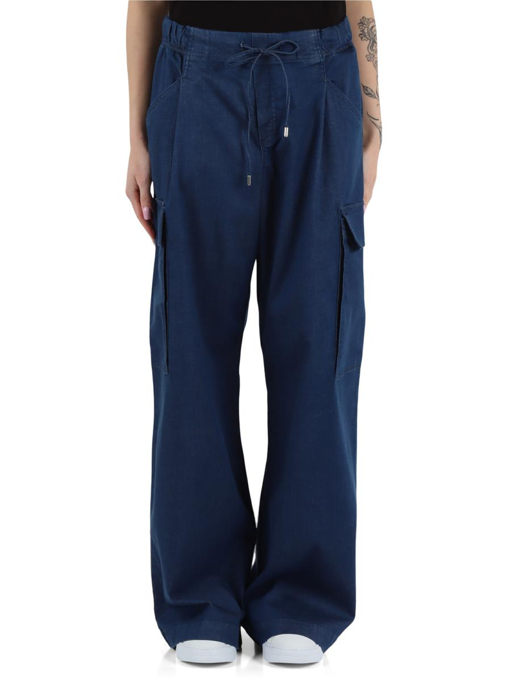 | 5ARDAW8109B000881804 007 | PANTALONI JEANS |  |  | 24 | 25 | 26 | 27 | 28 | 29 | 30 | 31 | 32 | 33 | 34 | 35 | 36 | 37 | 38 | 39 | 40 | 41 | 42 | 43 | 44 | 45 | 46 | 47 | 48 | 49 | 50 | 52 | 54 | 56 | 58 | 23
 | Brand: REPLAY |  |  | Disponibilità |  | 1
 | Composizione: 97%COTTON3%ELA |  |  | Richiesta
 | Prezzo | €149.00 | €149.00
 | Totale Capi |  | 0
 | Totale Importo |  | €0.00

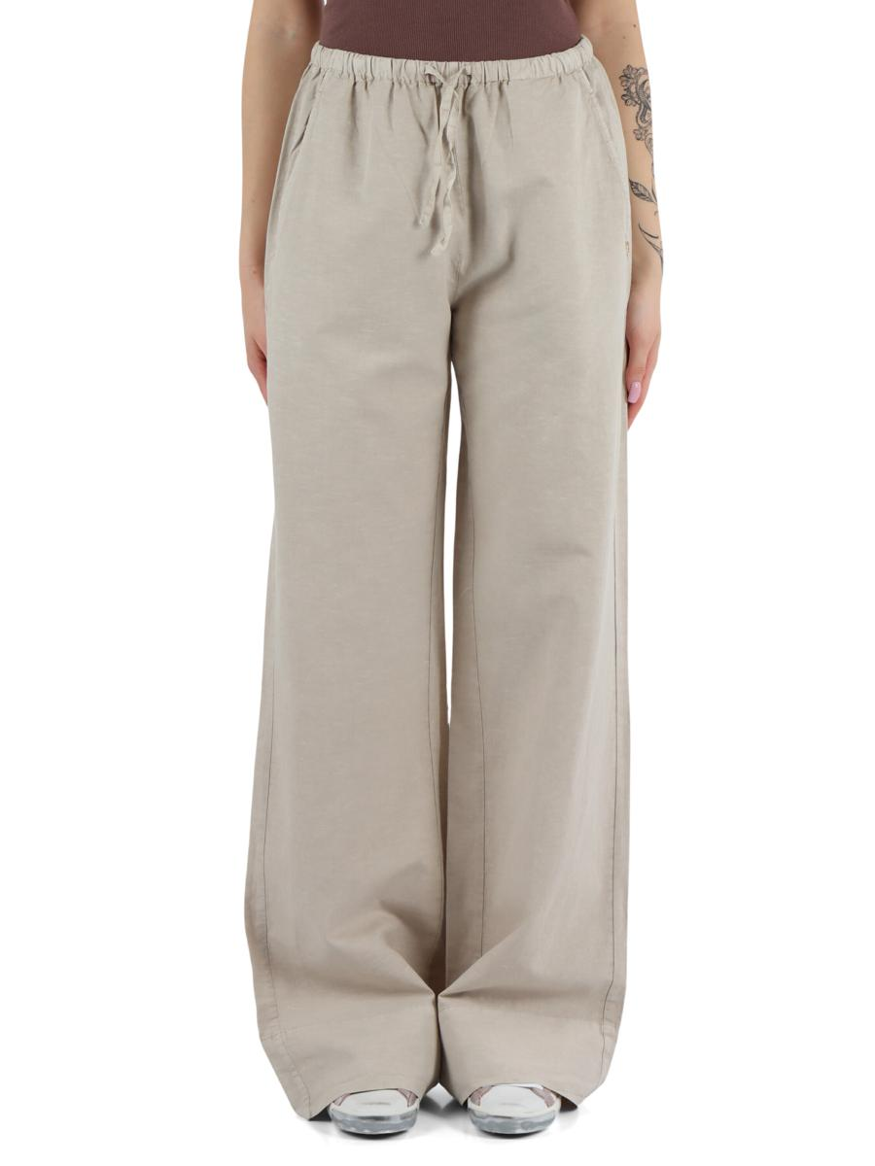 | 5ARDAW8131A00085176G 409 | PANTALONI TASCHE AMERICA |  |  | XXS | XS | S | M | L | XL | XXL | 3XL | 4XL | 5XL | 6XL | 7XL
 | Brand: REPLAY |  |  | Disponibilità |  | 2 | 1
 | Composizione: 71%COTTON29%LINEN |  |  | Richiesta
 | Prezzo | €159.00 | €159.00
 | Totale Capi |  | 0
 | Totale Importo |  | €0.00

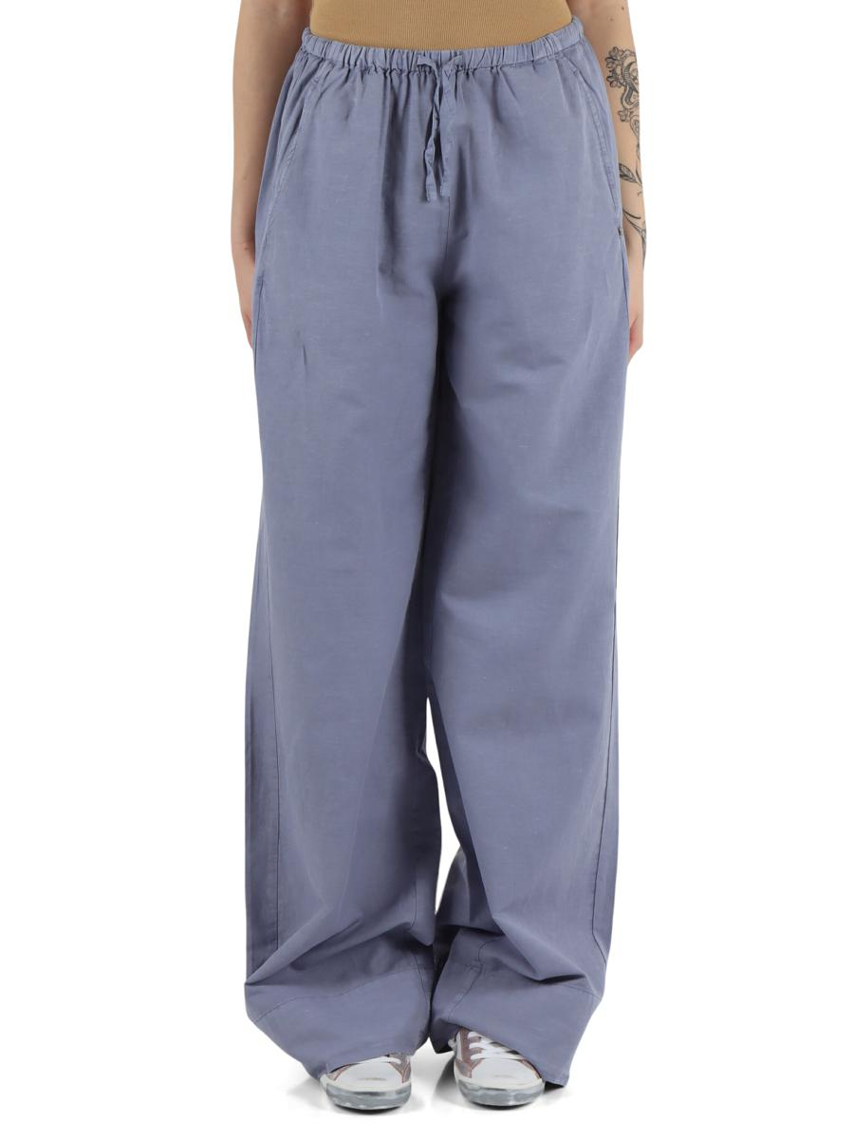 | 5ARDAW8131A00085176G 903 | PANTALONI TASCHE AMERICA |  |  | XXS | XS | S | M | L | XL | XXL | 3XL | 4XL | 5XL | 6XL | 7XL
 | Brand: REPLAY |  |  | Disponibilità |  | 1 | 1
 | Composizione: 71%COTTON29%LINEN |  |  | Richiesta
 | Prezzo | €159.00 | €159.00
 | Totale Capi |  | 0
 | Totale Importo |  | €0.00

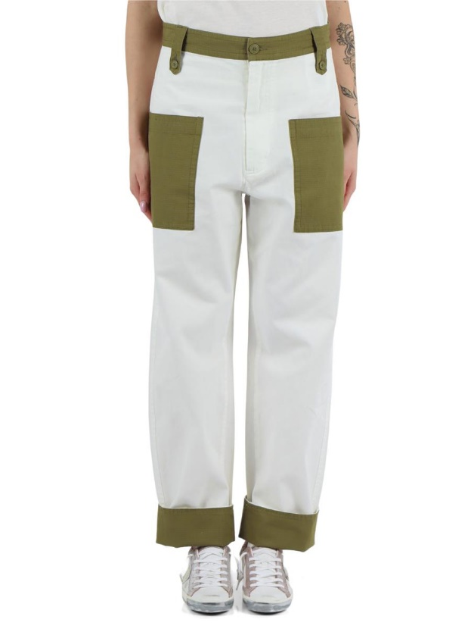 | 5ARDAW813600010348 010 | PANTALONI TASCHE AMERICA |  |  | 24 | 25 | 26 | 27 | 28 | 29 | 30 | 31 | 32 | 33 | 34 | 35 | 36 | 37 | 38 | 39 | 40 | 41 | 42 | 43 | 44 | 45 | 46 | 47 | 48 | 49 | 50 | 52 | 54 | 56 | 58 | 23
 | Brand: REPLAY |  |  | Disponibilità | 1 | 2 | 3 | 3 | 3 | 1
 | Composizione: 10 |  |  | Richiesta
 | Prezzo | €149.00 | €149.00
 | Totale Capi |  | 0
 | Totale Importo |  | €0.00

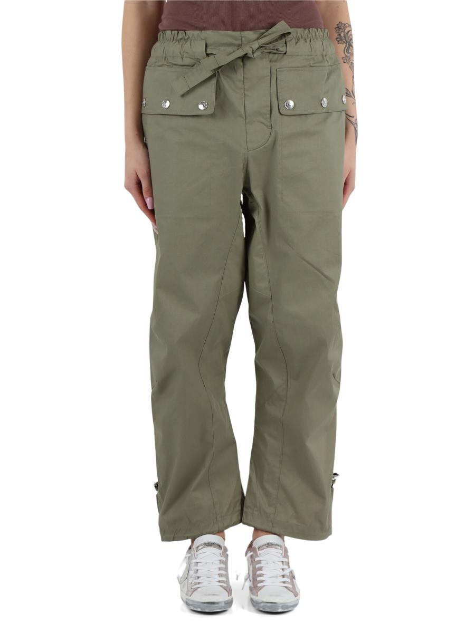 | 5ARDAW813900085174 833 | PANTALONI TASCHE AMERICA |  |  | XXS | XS | S | M | L | XL | XXL | 3XL | 4XL | 5XL | 6XL | 7XL
 | Brand: REPLAY |  |  | Disponibilità |  | 1 | 3 | 1
 | Composizione: 100%COTTON |  |  | Richiesta
 | Prezzo | €149.00 | €149.00
 | Totale Capi |  | 0
 | Totale Importo |  | €0.00

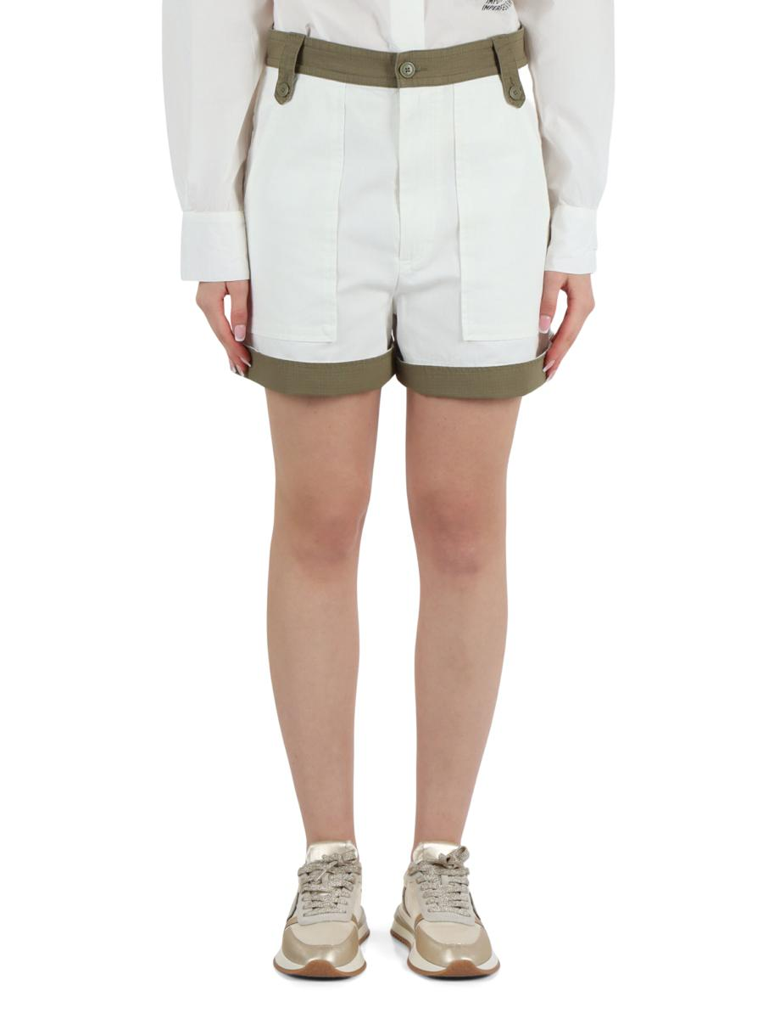 | 5ARDAW814000010348 010 | SHORTS/BERMUDA |  |  | 24 | 25 | 26 | 27 | 28 | 29 | 30 | 31 | 32 | 33 | 34 | 35 | 36 | 37 | 38 | 39 | 40 | 41 | 42 | 43 | 44 | 45 | 46 | 47 | 48 | 49 | 50 | 52 | 54 | 56 | 58 | 23
 | Brand: REPLAY |  |  | Disponibilità | 1 | 1 | 2 |  | 1 | 1
 | Composizione: 100%COTTON |  |  | Richiesta
 | Prezzo | €119.00 | €119.00
 | Totale Capi |  | 0
 | Totale Importo |  | €0.00

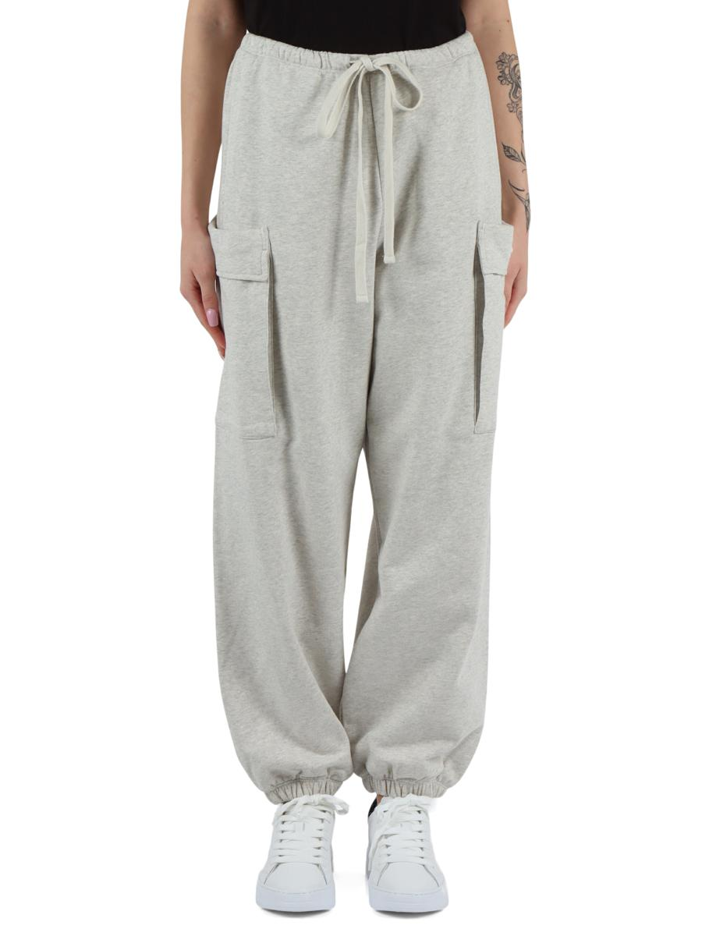 | 5ARDAW815500023812 M20 | PANTALONI SPORTIVI |  |  | XXS | XS | S | M | L | XL | XXL | 3XL | 4XL | 5XL | 6XL | 7XL
 | Brand: REPLAY |  |  | Disponibilità |  |  | 2
 | Composizione: 100%COTTON |  |  | Richiesta
 | Prezzo | €159.00 | €159.00
 | Totale Capi |  | 0
 | Totale Importo |  | €0.00

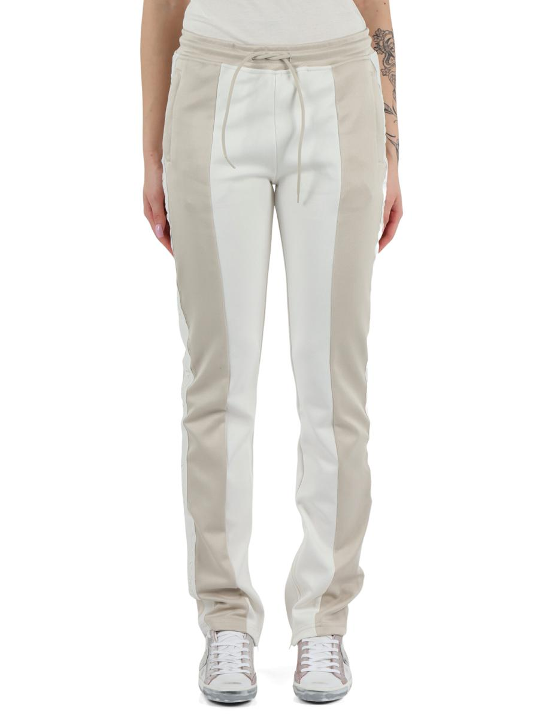 | 5ARDAW815600023800 020 | PANTALONI SPORTIVI |  |  | XXS | XS | S | M | L | XL | XXL | 3XL | 4XL | 5XL | 6XL | 7XL
 | Brand: REPLAY |  |  | Disponibilità |  | 1 | 1 | 1
 | Composizione: 60%COTTON40%POLYESTER |  |  | Richiesta
 | Prezzo | €169.00 | €169.00
 | Totale Capi |  | 0
 | Totale Importo |  | €0.00

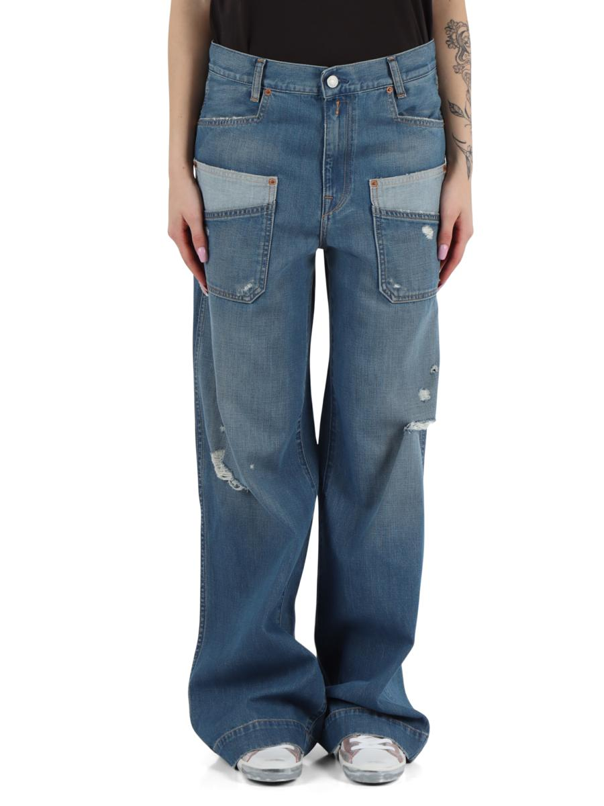 | 5ARDAW8166A00087889532 009 | PANTALONI JEANS |  |  | 24 | 25 | 26 | 27 | 28 | 29 | 30 | 31 | 32 | 33 | 34 | 35 | 36 | 37 | 38 | 39 | 40 | 41 | 42 | 43 | 44 | 45 | 46 | 47 | 48 | 49 | 50 | 52 | 54 | 56 | 58 | 23
 | Brand: REPLAY |  |  | Disponibilità |  | 2
 | Composizione: 61%COTTON20% |  |  | Richiesta
 | Prezzo | €169.00 | €169.00
 | Totale Capi |  | 0
 | Totale Importo |  | €0.00

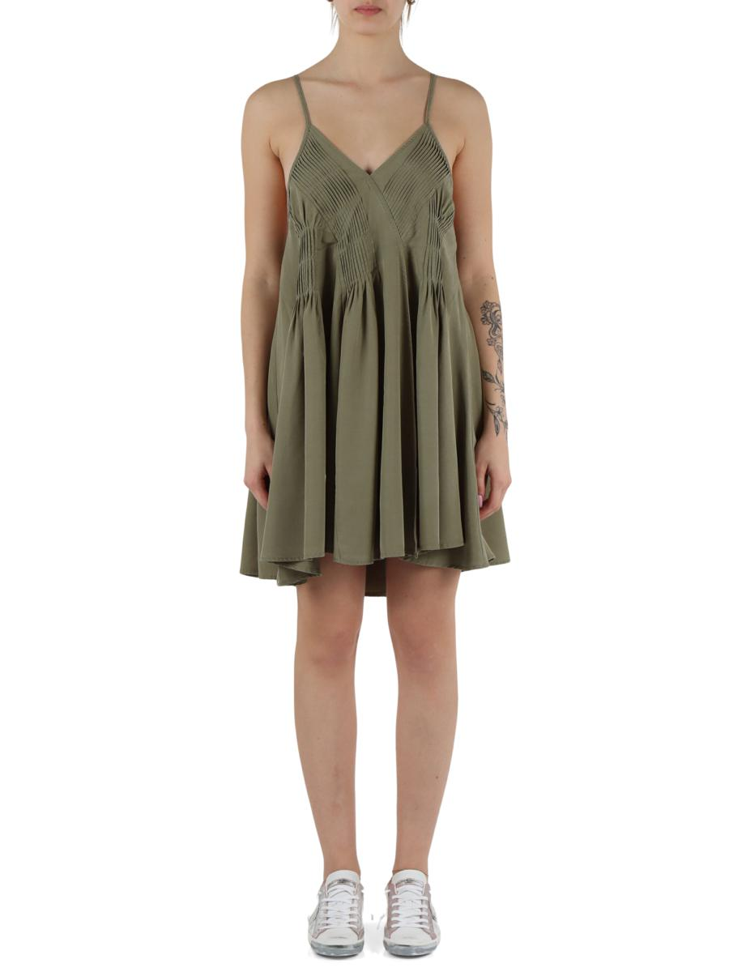 | 5ARDAW915100085162 833 | VESTITI CORTI |  |  | XXS | XS | S | M | L | XL | XXL | 3XL | 4XL | 5XL | 6XL | 7XL
 | Brand: REPLAY |  |  | Disponibilità |  | 1
 | Composizione: 93%LYOCELL7%LINEN |  |  | Richiesta
 | Prezzo | €189.00 | €189.00
 | Totale Capi |  | 0
 | Totale Importo |  | €0.00

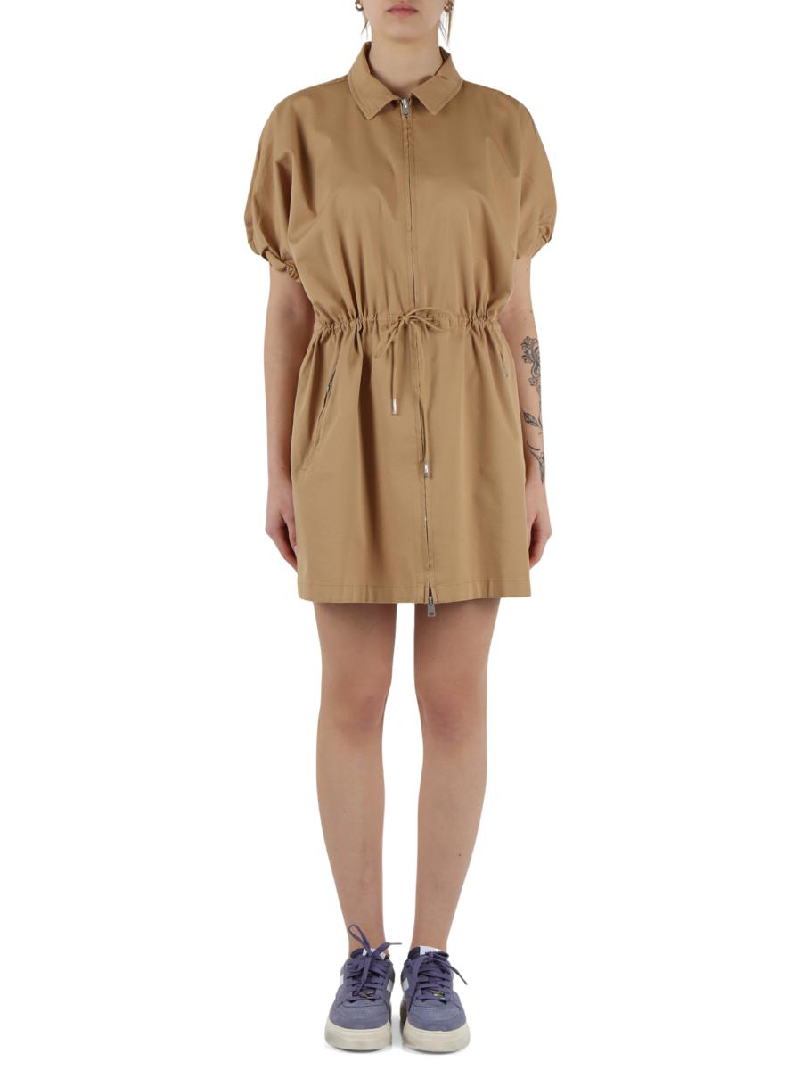 | 5ARDAW915200085057 523 | VESTITI CORTI |  |  | XXS | XS | S | M | L | XL | XXL | 3XL | 4XL | 5XL | 6XL | 7XL
 | Brand: REPLAY |  |  | Disponibilità |  | 1
 | Composizione: 66%COTTON31%LYOCELL3%ELASTANE |  |  | Richiesta
 | Prezzo | €189.00 | €189.00
 | Totale Capi |  | 0
 | Totale Importo |  | €0.00

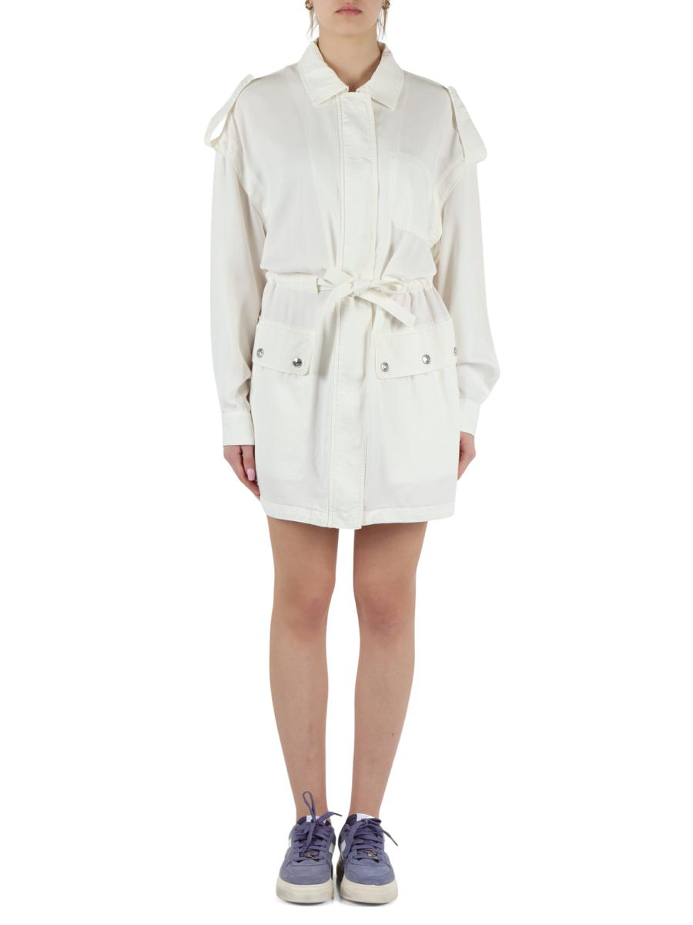 | 5ARDAW915900085160G 412 | VESTITI CORTI |  |  | XXS | XS | S | M | L | XL | XXL | 3XL | 4XL | 5XL | 6XL | 7XL
 | Brand: REPLAY |  |  | Disponibilità |  | 2 | 1 | 1
 | Composizione: 100%LYOCELL |  |  | Richiesta
 | Prezzo | €249.00 | €249.00
 | Totale Capi |  | 0
 | Totale Importo |  | €0.00

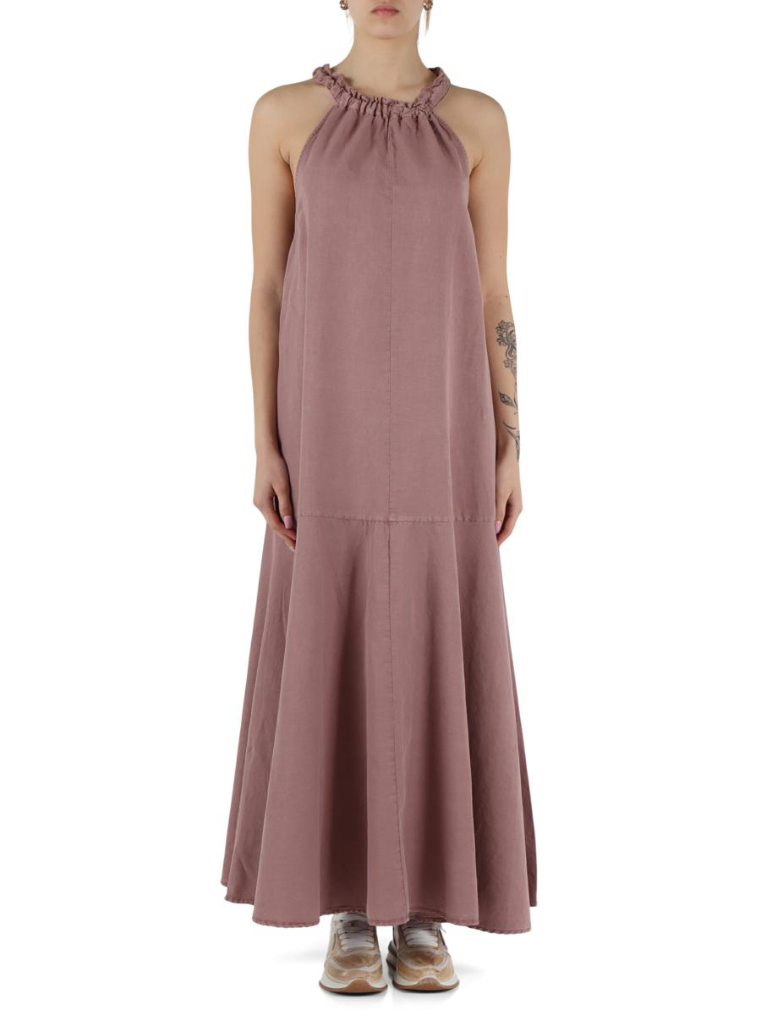 | 5ARDAW916700085176G 465 | VESTITI LUNGHI |  |  | XXS | XS | S | M | L | XL | XXL | 3XL | 4XL | 5XL | 6XL | 7XL
 | Brand: REPLAY |  |  | Disponibilità |  | 1 | 1
 | Composizione: 71%COTTON29%LINEN |  |  | Richiesta
 | Prezzo | €229.00 | €229.00
 | Totale Capi |  | 0
 | Totale Importo |  | €0.00

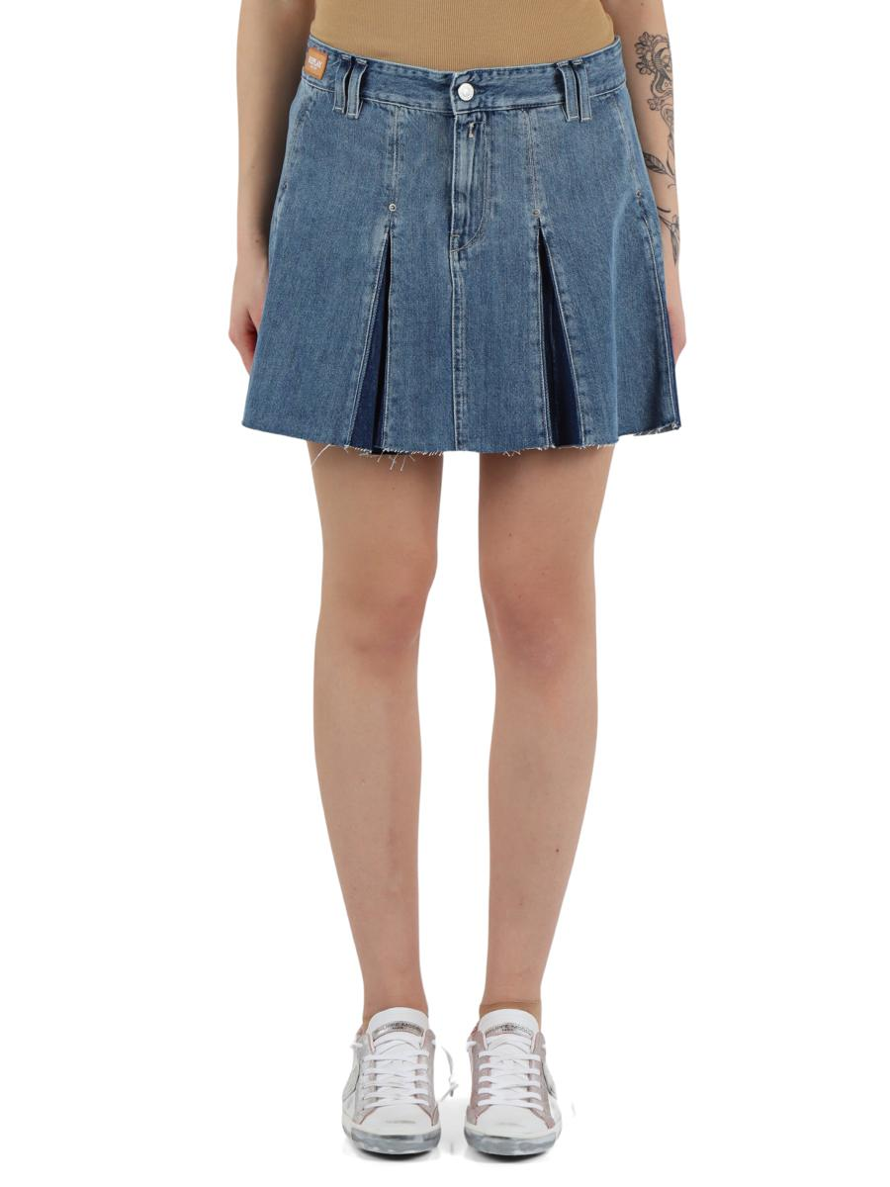 | 5ARDAW992800080081C 010 | GONNE CORTE |  |  | XXS | XS | S | M | L | XL | XXL | 3XL | 4XL | 5XL | 6XL | 7XL
 | Brand: REPLAY |  |  | Disponibilità |  | 1
 | Composizione: 100%COTTON |  |  | Richiesta
 | Prezzo | €119.00 | €119.00
 | Totale Capi |  | 0
 | Totale Importo |  | €0.00

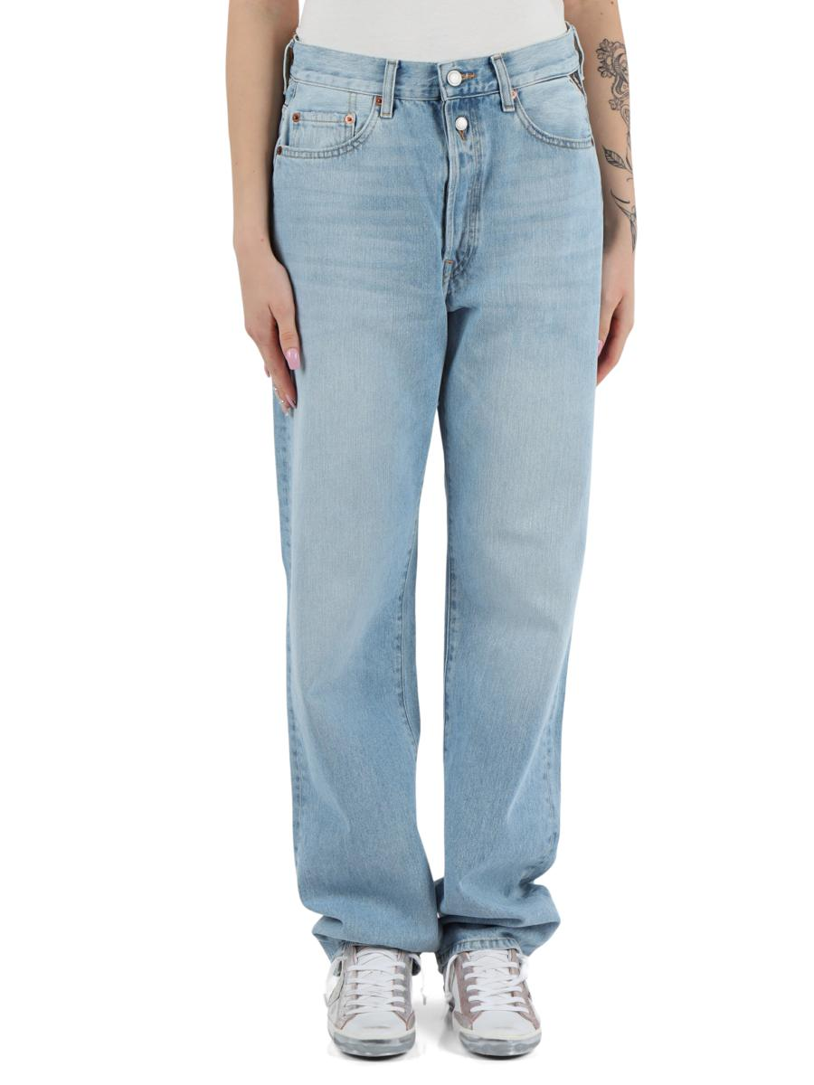 | 5ARDAW9Z100080072732 011 | PANTALONI JEANS |  |  | 24 | 25 | 26 | 27 | 28 | 29 | 30 | 31 | 32 | 33 | 34 | 35 | 36 | 37 | 38 | 39 | 40 | 41 | 42 | 43 | 44 | 45 | 46 | 47 | 48 | 49 | 50 | 52 | 54 | 56 | 58 | 23
 | Brand: REPLAY |  |  | Disponibilità | 1 | 1 | 2 | 2 | 2 | 1
 | Composizione: 100%COTTO |  |  | Richiesta
 | Prezzo | €149.00 | €149.00
 | Totale Capi |  | 0
 | Totale Importo |  | €0.00

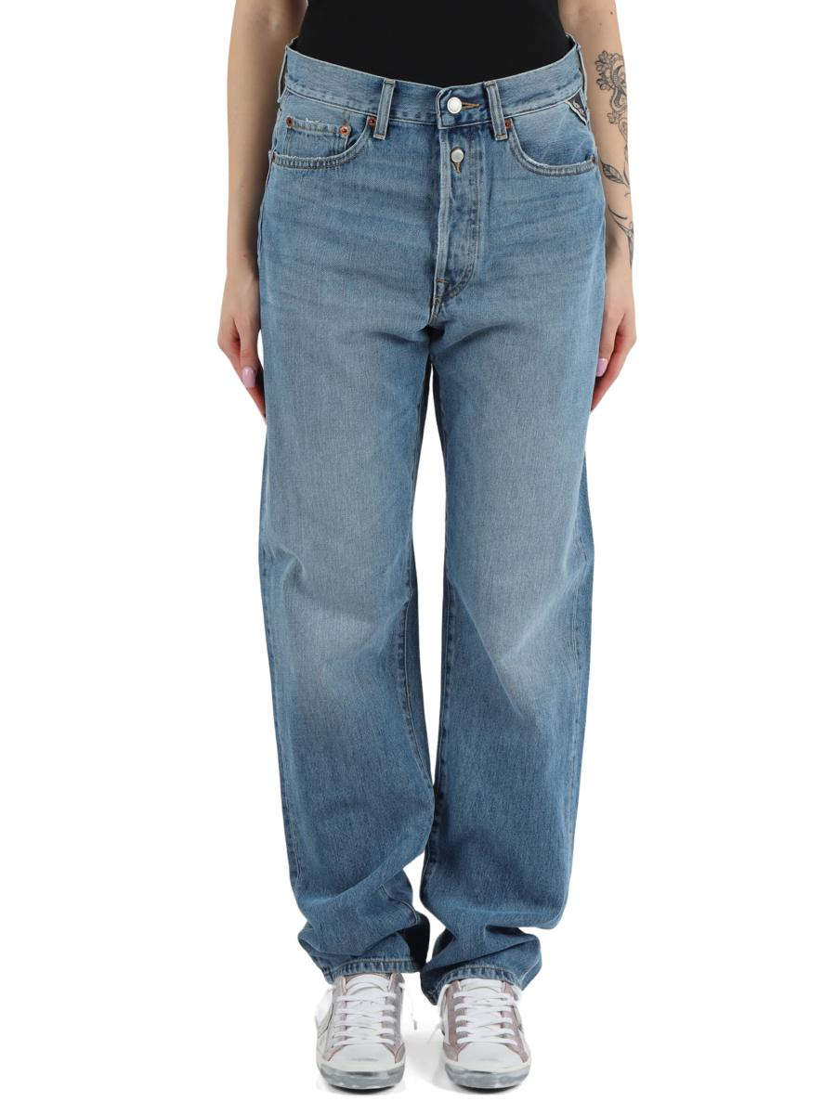 | 5ARDAW9Z100080076432 009 | PANTALONI JEANS |  |  | 24 | 25 | 26 | 27 | 28 | 29 | 30 | 31 | 32 | 33 | 34 | 35 | 36 | 37 | 38 | 39 | 40 | 41 | 42 | 43 | 44 | 45 | 46 | 47 | 48 | 49 | 50 | 52 | 54 | 56 | 58 | 23
 | Brand: REPLAY |  |  | Disponibilità | 1 |  | 1 | 3 | 2
 | Composizione: 100%COTTON |  |  | Richiesta
 | Prezzo | €149.00 | €149.00
 | Totale Capi |  | 0
 | Totale Importo |  | €0.00

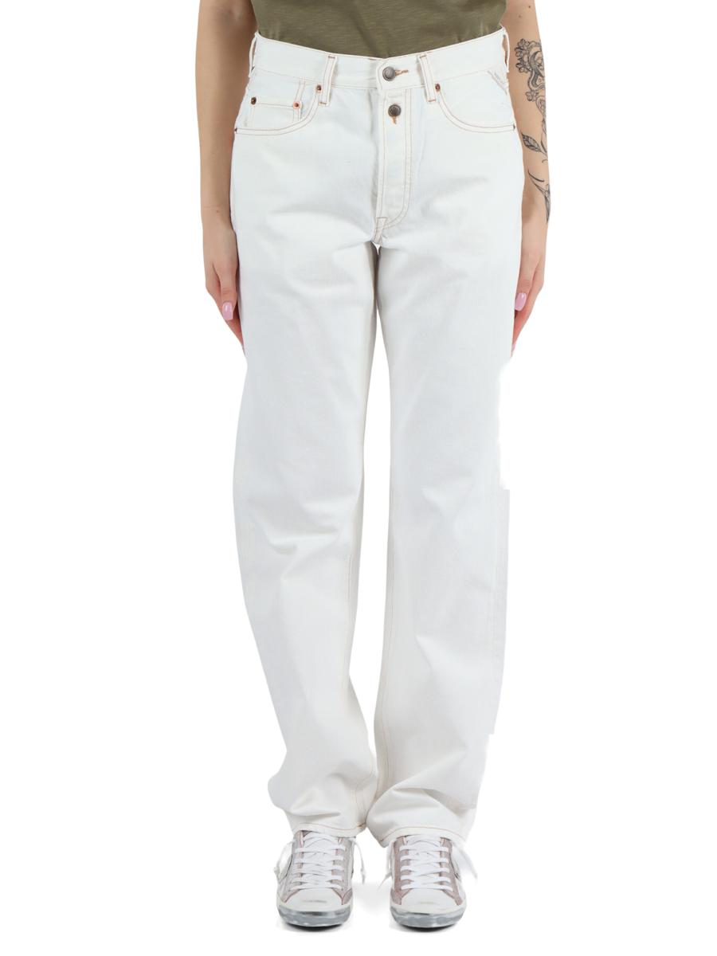 | 5ARDAW9Z1000858009A32 100 | PANTALONI JEANS |  |  | 24 | 25 | 26 | 27 | 28 | 29 | 30 | 31 | 32 | 33 | 34 | 35 | 36 | 37 | 38 | 39 | 40 | 41 | 42 | 43 | 44 | 45 | 46 | 47 | 48 | 49 | 50 | 52 | 54 | 56 | 58 | 23
 | Brand: REPLAY |  |  | Disponibilità |  | 1 | 2 |  | 1 |  | 1
 | Composizione: 100%COTTON |  |  | Richiesta
 | Prezzo | €149.00 | €149.00
 | Totale Capi |  | 0
 | Totale Importo |  | €0.00

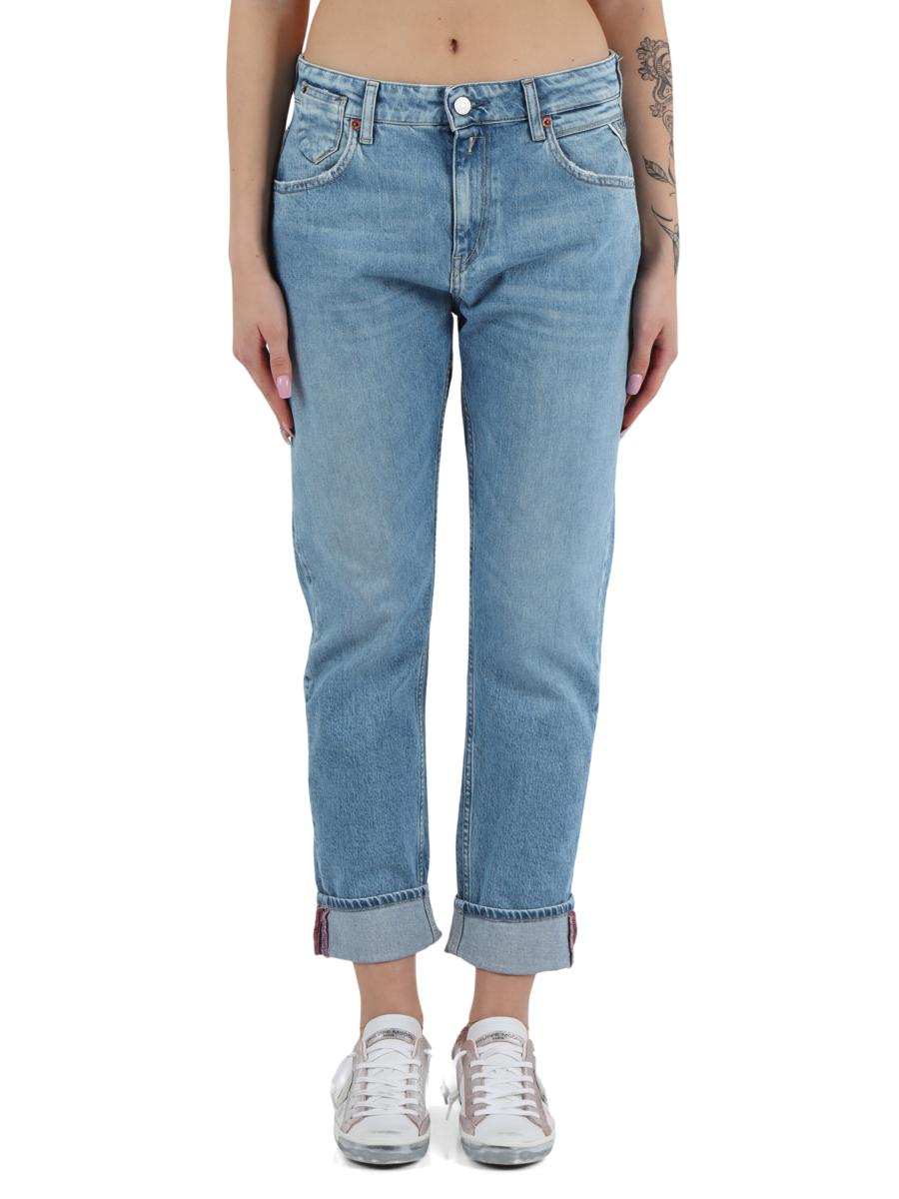 | 5ARDAWA41600087385728 010 | PANTALONI JEANS |  |  | 24 | 25 | 26 | 27 | 28 | 29 | 30 | 31 | 32 | 33 | 34 | 35 | 36 | 37 | 38 | 39 | 40 | 41 | 42 | 43 | 44 | 45 | 46 | 47 | 48 | 49 | 50 | 52 | 54 | 56 | 58 | 23
 | Brand: REPLAY |  |  | Disponibilità |  |  |  |  | 3 | 2 | 1
 | Composizione: 73%COTTON26 |  |  | Richiesta
 | Prezzo | €149.00 | €149.00
 | Totale Capi |  | 0
 | Totale Importo |  | €0.00

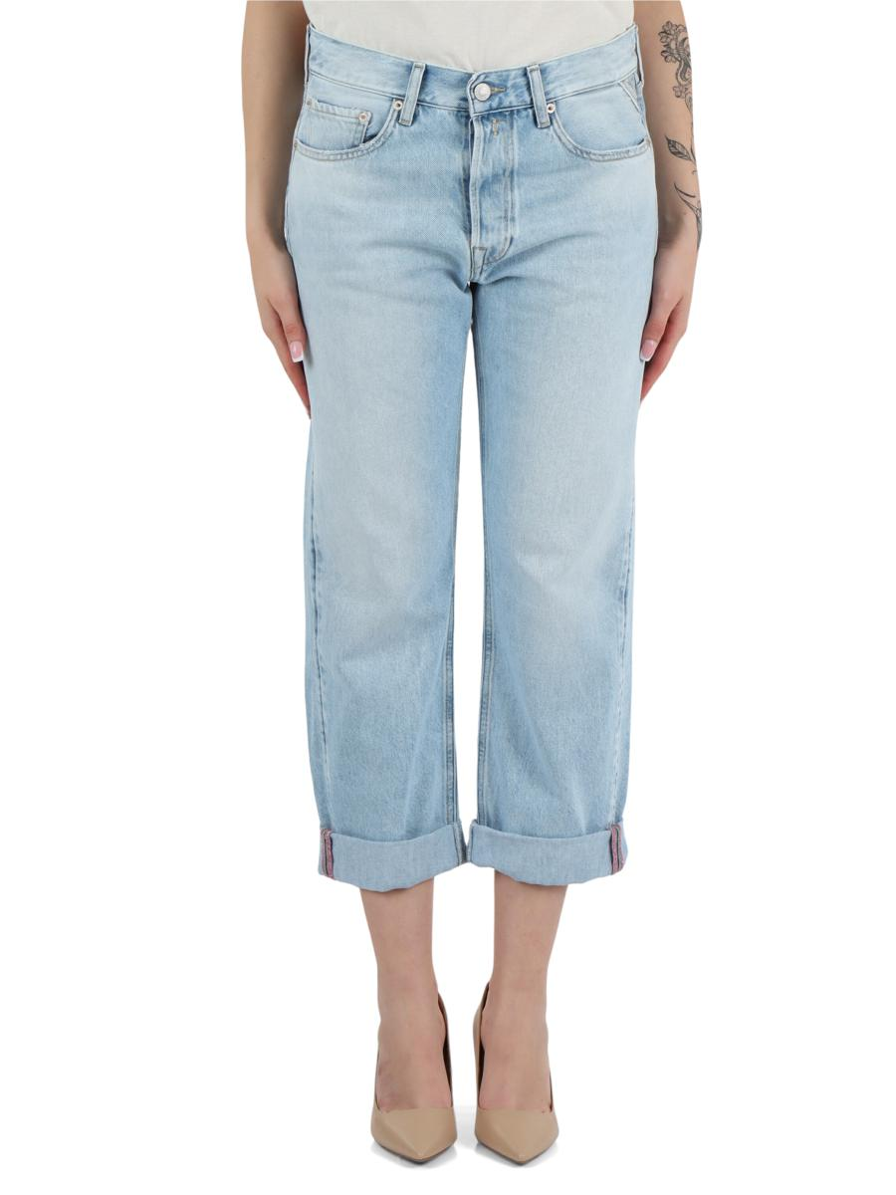 | 5ARDAWA53200080287728 011 | PANTALONI JEANS |  |  | 24 | 25 | 26 | 27 | 28 | 29 | 30 | 31 | 32 | 33 | 34 | 35 | 36 | 37 | 38 | 39 | 40 | 41 | 42 | 43 | 44 | 45 | 46 | 47 | 48 | 49 | 50 | 52 | 54 | 56 | 58 | 23
 | Brand: REPLAY |  |  | Disponibilità |  | 1 | 2 | 3
 | Composizione: 70%COTTON30 |  |  | Richiesta
 | Prezzo | €139.00 | €139.00
 | Totale Capi |  | 0
 | Totale Importo |  | €0.00

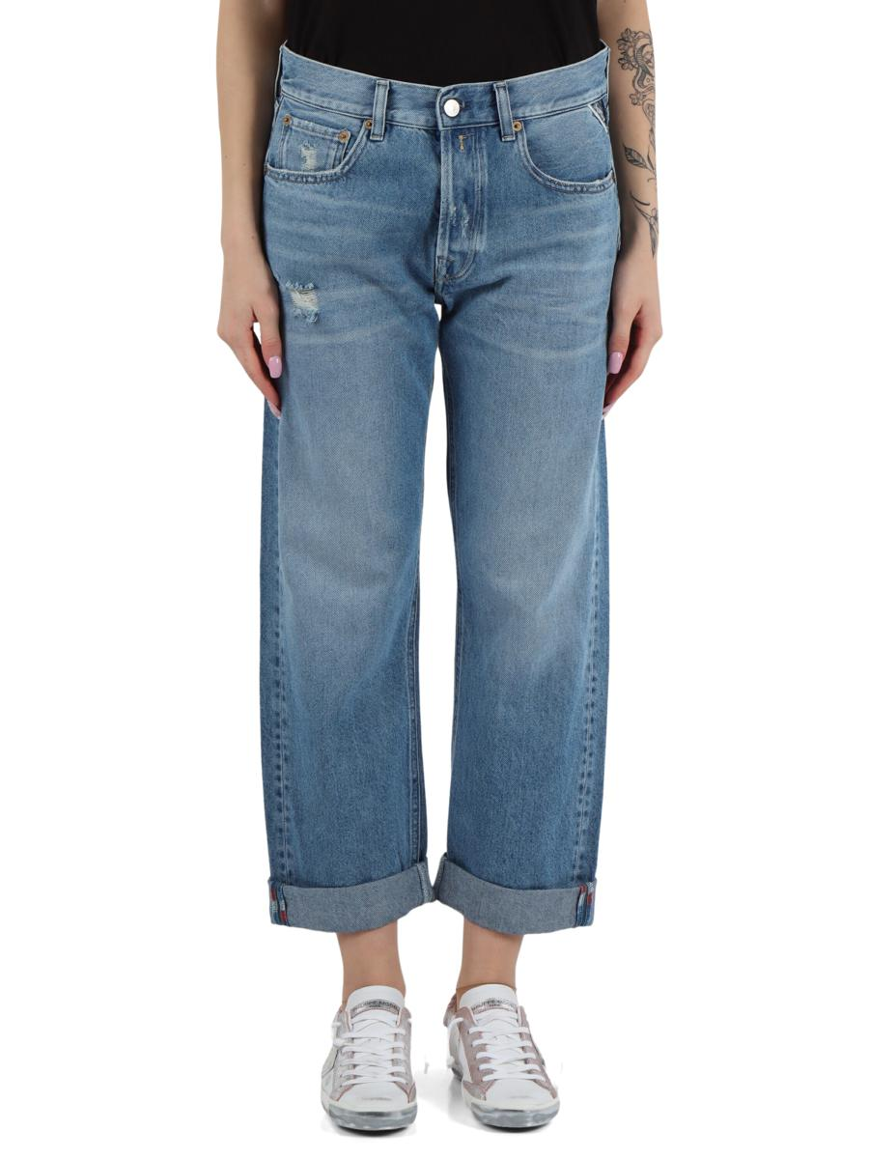 | 5ARDAWA53200087287528 010 | PANTALONI JEANS |  |  | 24 | 25 | 26 | 27 | 28 | 29 | 30 | 31 | 32 | 33 | 34 | 35 | 36 | 37 | 38 | 39 | 40 | 41 | 42 | 43 | 44 | 45 | 46 | 47 | 48 | 49 | 50 | 52 | 54 | 56 | 58 | 23
 | Brand: REPLAY |  |  | Disponibilità | 1 | 1 | 2 | 1
 | Composizione: 82%COTTON1 |  |  | Richiesta
 | Prezzo | €149.00 | €149.00
 | Totale Capi |  | 0
 | Totale Importo |  | €0.00

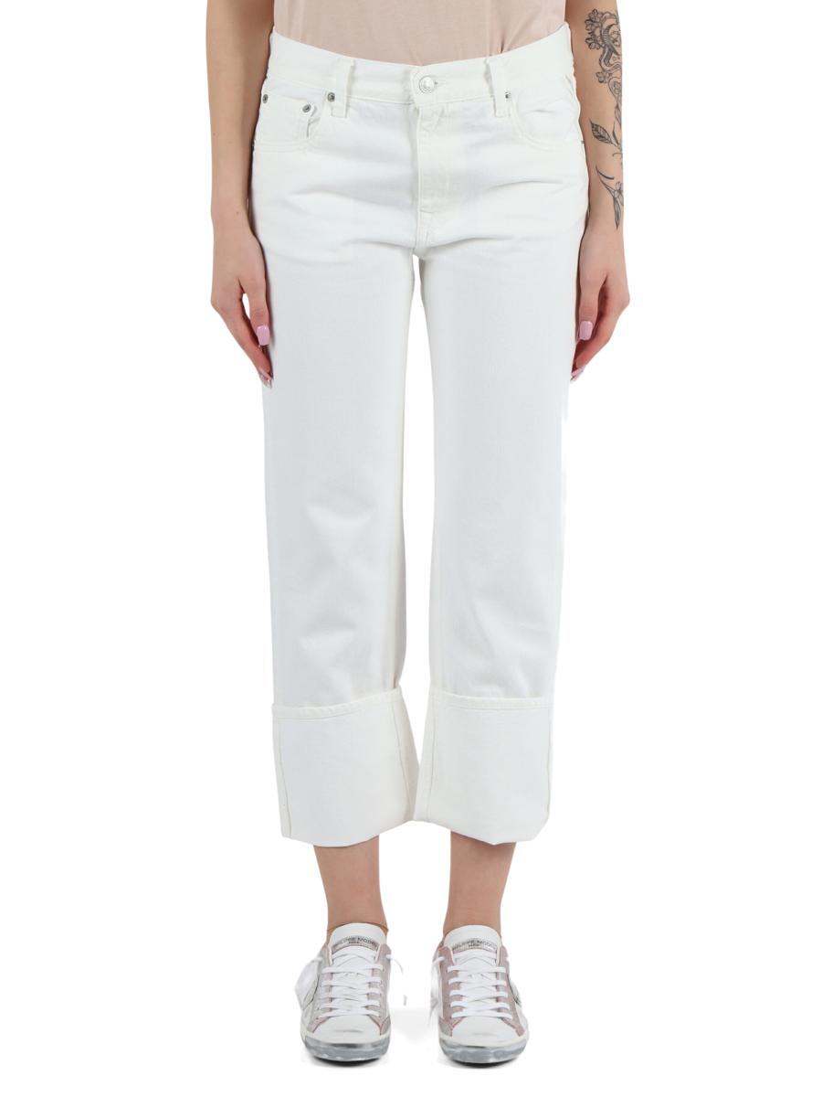 | 5ARDAWA533000858009B30 100 | PANTALONI JEANS |  |  | 24 | 25 | 26 | 27 | 28 | 29 | 30 | 31 | 32 | 33 | 34 | 35 | 36 | 37 | 38 | 39 | 40 | 41 | 42 | 43 | 44 | 45 | 46 | 47 | 48 | 49 | 50 | 52 | 54 | 56 | 58 | 23
 | Brand: REPLAY |  |  | Disponibilità | 1 | 2 | 3 | 3 | 3 | 1
 | Composizione: 100%COT |  |  | Richiesta
 | Prezzo | €129.00 | €129.00
 | Totale Capi |  | 0
 | Totale Importo |  | €0.00

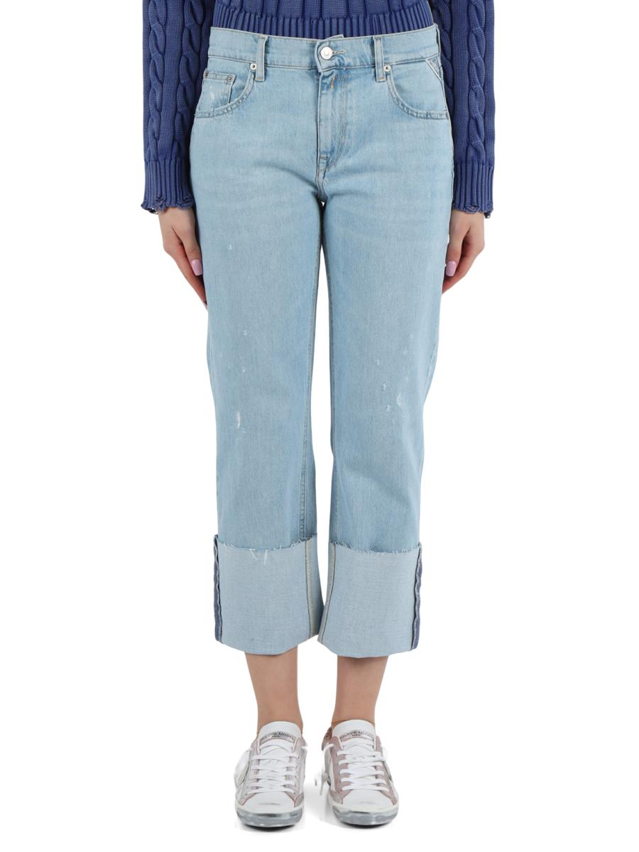 | 5ARDAWA533F00087385930 011 | PANTALONI JEANS |  |  | 24 | 25 | 26 | 27 | 28 | 29 | 30 | 31 | 32 | 33 | 34 | 35 | 36 | 37 | 38 | 39 | 40 | 41 | 42 | 43 | 44 | 45 | 46 | 47 | 48 | 49 | 50 | 52 | 54 | 56 | 58 | 23
 | Brand: REPLAY |  |  | Disponibilità |  | 1 | 1 | 3 | 2 | 1 | 1
 | Composizione: 73%COTT |  |  | Richiesta
 | Prezzo | €159.00 | €159.00
 | Totale Capi |  | 0
 | Totale Importo |  | €0.00

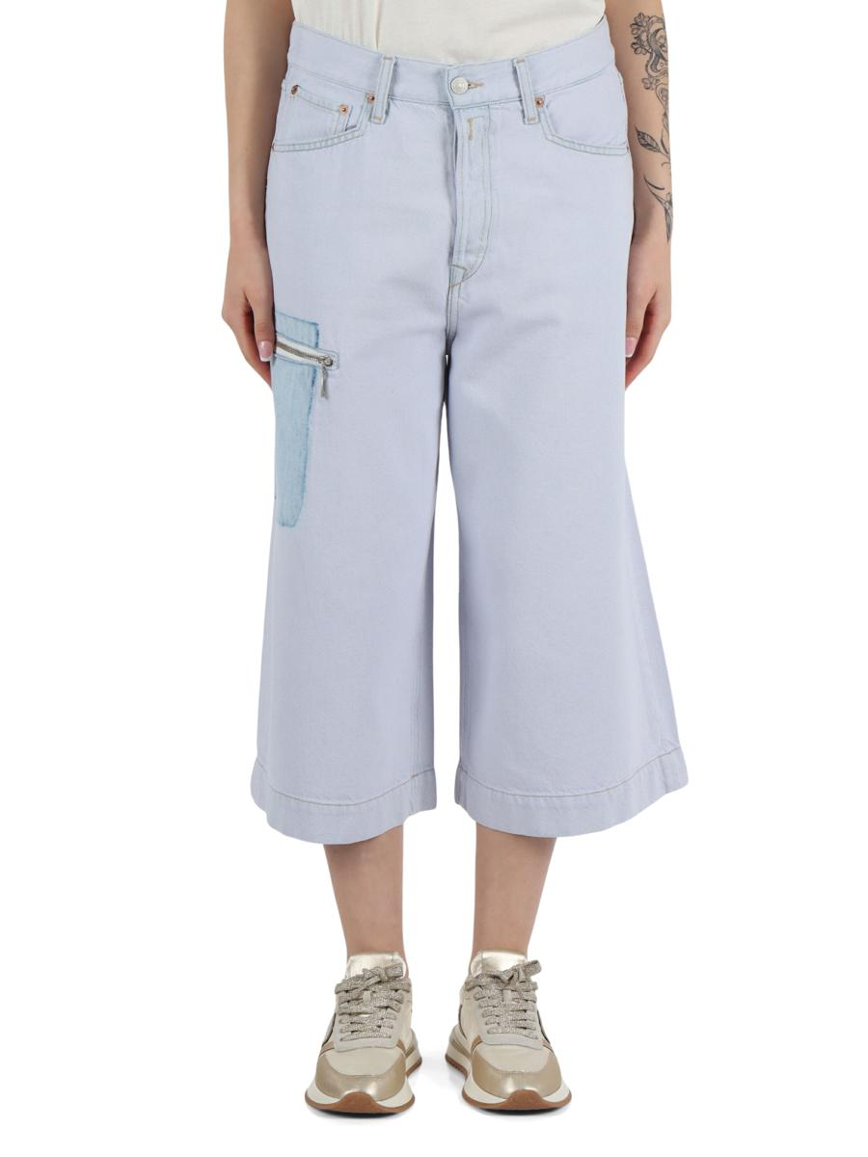 | 5ARDAWA538000872897 006 | PANTALONI JEANS |  |  | 24 | 25 | 26 | 27 | 28 | 29 | 30 | 31 | 32 | 33 | 34 | 35 | 36 | 37 | 38 | 39 | 40 | 41 | 42 | 43 | 44 | 45 | 46 | 47 | 48 | 49 | 50 | 52 | 54 | 56 | 58 | 23
 | Brand: REPLAY |  |  | Disponibilità | 1 | 2 | 2 | 2 | 1
 | Composizione: 82%COTTON18 |  |  | Richiesta
 | Prezzo | €159.00 | €159.00
 | Totale Capi |  | 0
 | Totale Importo |  | €0.00

 | 5ARDAWA538A000878893 009 | PANTALONI JEANS |  |  | 24 | 25 | 26 | 27 | 28 | 29 | 30 | 31 | 32 | 33 | 34 | 35 | 36 | 37 | 38 | 39 | 40 | 41 | 42 | 43 | 44 | 45 | 46 | 47 | 48 | 49 | 50 | 52 | 54 | 56 | 58 | 23
 | Brand: REPLAY |  |  | Disponibilità | 1 | 2 | 1 | 1 | 1
 | Composizione: 61%COTTON2 |  |  | Richiesta
 | Prezzo | €159.00 | €159.00
 | Totale Capi |  | 0
 | Totale Importo |  | €0.00

 | 5ARDAWA765100041A815 010 | GIUBBINI JEANS |  |  | XXS | XS | S | M | L | XL | XXL | 3XL | 4XL | 5XL | 6XL | 7XL
 | Brand: REPLAY |  |  | Disponibilità |  |  | 2 | 2
 | Composizione: 90%COTTON8%POLYESTER2%ELASTANE |  |  | Richiesta
 | Prezzo | €159.00 | €159.00
 | Totale Capi |  | 0
 | Totale Importo |  | €0.00

 | 5ARDAWB52000080283C30 009 | PANTALONI JEANS |  |  | 24 | 25 | 26 | 27 | 28 | 29 | 30 | 31 | 32 | 33 | 34 | 35 | 36 | 37 | 38 | 39 | 40 | 41 | 42 | 43 | 44 | 45 | 46 | 47 | 48 | 49 | 50 | 52 | 54 | 56 | 58 | 23
 | Brand: REPLAY |  |  | Disponibilità |  |  |  | 3 | 2 | 1
 | Composizione: 70%COTTON30 |  |  | Richiesta
 | Prezzo | €139.00 | €139.00
 | Totale Capi |  | 0
 | Totale Importo |  | €0.00

 | 5ARDAWH46100028584928 010 | PANTALONI JEANS |  |  | 24 | 25 | 26 | 27 | 28 | 29 | 30 | 31 | 32 | 33 | 34 | 35 | 36 | 37 | 38 | 39 | 40 | 41 | 42 | 43 | 44 | 45 | 46 | 47 | 48 | 49 | 50 | 52 | 54 | 56 | 58 | 23
 | Brand: REPLAY |  |  | Disponibilità |  | 2 | 3 | 1 | 3 | 1 | 1
 | Composizione: 98%COTTO |  |  | Richiesta
 | Prezzo | €129.00 | €129.00
 | Totale Capi |  | 0
 | Totale Importo |  | €0.00

 | 5ARDAWH46100057386528 009 | PANTALONI JEANS |  |  | 24 | 25 | 26 | 27 | 28 | 29 | 30 | 31 | 32 | 33 | 34 | 35 | 36 | 37 | 38 | 39 | 40 | 41 | 42 | 43 | 44 | 45 | 46 | 47 | 48 | 49 | 50 | 52 | 54 | 56 | 58 | 23
 | Brand: REPLAY |  |  | Disponibilità | 1 | 1 | 1 | 1 | 1 |  | 1 | 1
 | Composizione: 99%COTT |  |  | Richiesta
 | Prezzo | €139.00 | €139.00
 | Totale Capi |  | 0
 | Totale Importo |  | €0.00

 | 5ARDAWH461H00087385928 011 | PANTALONI JEANS |  |  | 24 | 25 | 26 | 27 | 28 | 29 | 30 | 31 | 32 | 33 | 34 | 35 | 36 | 37 | 38 | 39 | 40 | 41 | 42 | 43 | 44 | 45 | 46 | 47 | 48 | 49 | 50 | 52 | 54 | 56 | 58 | 23
 | Brand: REPLAY |  |  | Disponibilità | 1 | 1 | 3 | 3 | 3 | 1 | 1
 | Composizione: 73%COT |  |  | Richiesta
 | Prezzo | €159.00 | €159.00
 | Totale Capi |  | 0
 | Totale Importo |  | €0.00

 | 5ARDAWLH68900080583530 009 | PANTALONI JEANS |  |  | 24 | 25 | 26 | 27 | 28 | 29 | 30 | 31 | 32 | 33 | 34 | 35 | 36 | 37 | 38 | 39 | 40 | 41 | 42 | 43 | 44 | 45 | 46 | 47 | 48 | 49 | 50 | 52 | 54 | 56 | 58 | 23
 | Brand: REPLAY |  |  | Disponibilità |  |  |  |  |  |  |  | 1
 | Composizione: 83%COTTON10% |  |  | Richiesta
 | Prezzo | €139.00 | €139.00
 | Totale Capi |  | 0
 | Totale Importo |  | €0.00

 | 5ARDAWY9Z1000905891 099 | SHORTS/BERMUDA |  |  | 24 | 25 | 26 | 27 | 28 | 29 | 30 | 31 | 32 | 33 | 34 | 35 | 36 | 37 | 38 | 39 | 40 | 41 | 42 | 43 | 44 | 45 | 46 | 47 | 48 | 49 | 50 | 52 | 54 | 56 | 58 | 23
 | Brand: REPLAY |  |  | Disponibilità |  |  | 1 |  | 1
 | Composizione: 99%COTTON1%ELAS |  |  | Richiesta
 | Prezzo | €119.00 | €119.00
 | Totale Capi |  | 0
 | Totale Importo |  | €0.00

 | 5ARDBAW2616000A1205F 0098 | CINTURE |  |  | 55 | 56 | 57 | 58 | 59 | 60 | 61 | 65 | 70 | 75 | 80 | 85 | 90 | 95 | 100 | 105 | 110 | 115 | 120 | 125 | 130 | 135 | 140 | 145 | 150 | 62 | 52 | 54
 | Brand: REPLAY |  |  | Disponibilità |  |  |  |  |  |  |  |  |  |  |  | 2 | 1
 | Composizione: 100%LEATHER |  |  | Richiesta
 | Prezzo | €49.00 | €49.00
 | Totale Capi |  | 0
 | Totale Importo |  | €0.00

 | 5ARDBAW2616000A1205F 0848 | CINTURE |  |  | 55 | 56 | 57 | 58 | 59 | 60 | 61 | 65 | 70 | 75 | 80 | 85 | 90 | 95 | 100 | 105 | 110 | 115 | 120 | 125 | 130 | 135 | 140 | 145 | 150 | 62 | 52 | 54
 | Brand: REPLAY |  |  | Disponibilità |  |  |  |  |  |  |  |  |  |  |  | 1 | 2
 | Composizione: 100%LEATHER |  |  | Richiesta
 | Prezzo | €49.00 | €49.00
 | Totale Capi |  | 0
 | Totale Importo |  | €0.00

 | 5ARDBAW4313000A0113B X044 | CAPPELLI/BERRETTI |  |  | XSS | SM | ML | LXL
 | Brand: REPLAY |  |  | Disponibilità |  | 1 | 2
 | Composizione: 100%COTTON |  |  | Richiesta
 | Prezzo | €49.00 | €49.00
 | Totale Capi |  | 0
 | Totale Importo |  | €0.00

 | 5ARDBAW4320000A0113 0872 | CAPPELLI/BERRETTI |  |  | U
 | Brand: REPLAY |  |  | Disponibilità | 1
 | Composizione: 100%COTTON |  |  | Richiesta
 | Prezzo | €49.00 | €49.00
 | Totale Capi |  | 0
 | Totale Importo |  | €0.00

 | 5ARDBFW3004000A0510B 0844 | BORSE A MANO |  |  | U
 | Brand: REPLAY |  |  | Disponibilità | 2
 | Composizione: 100%POLYURETHANE |  |  | Richiesta
 | Prezzo | €99.00 | €99.00
 | Totale Capi |  | 0
 | Totale Importo |  | €0.00

 | 5ARDBFW3333006A0500D 0844 | BORSE SHOPPING |  |  | U
 | Brand: REPLAY |  |  | Disponibilità | 2
 | Composizione: 100%POLYURETHANE |  |  | Richiesta
 | Prezzo | €89.00 | €89.00
 | Totale Capi |  | 0
 | Totale Importo |  | €0.00

 | 5ARUAM100800057384032 007 | PANTALONI JEANS |  |  | 24 | 25 | 26 | 27 | 28 | 29 | 30 | 31 | 32 | 33 | 34 | 35 | 36 | 37 | 38 | 39 | 40 | 41 | 42 | 43 | 44 | 45 | 46 | 47 | 48 | 49 | 50 | 52 | 54 | 56 | 58 | 23
 | Brand: REPLAY |  |  | Disponibilità |  |  |  |  |  |  | 1 | 1 | 1 | 2 | 3 |  | 1
 | Composizione: 99%COTTO |  |  | Richiesta
 | Prezzo | €139.00 | €139.00
 | Totale Capi |  | 0
 | Totale Importo |  | €0.00

 | 5ARUAM1008J00078585832 010 | PANTALONI JEANS |  |  | 24 | 25 | 26 | 27 | 28 | 29 | 30 | 31 | 32 | 33 | 34 | 35 | 36 | 37 | 38 | 39 | 40 | 41 | 42 | 43 | 44 | 45 | 46 | 47 | 48 | 49 | 50 | 52 | 54 | 56 | 58 | 23
 | Brand: REPLAY |  |  | Disponibilità |  |  |  |  |  |  |  |  | 4 | 1 | 2 |  | 3 |  | 2
 | Composizione: 80%COTTO |  |  | Richiesta
 | Prezzo | €139.00 | €139.00
 | Totale Capi |  | 0
 | Totale Importo |  | €0.00

 | 5ARUAM1008J00078585834 010 | Pantalone U. |  |  | 24 | 25 | 26 | 27 | 28 | 29 | 30 | 31 | 32 | 33 | 34 | 35 | 36 | 37 | 38 | 39 | 40 | 41 | 42 | 43 | 44 | 45 | 46 | 47 | 48 | 49 | 50 | 52 | 54 | 56 | 58 | 23
 | Brand: REPLAY |  |  | Disponibilità |  |  |  |  |  |  |  |  |  |  |  |  |  |  |  |  | 1
 | Composizione: |  |  | Richiesta
 | Prezzo | €139.00 | €139.00
 | Totale Capi |  | 0
 | Totale Importo |  | €0.00

 | 5ARUAM1030R00051981632 011 | PANTALONI JEANS |  |  | 24 | 25 | 26 | 27 | 28 | 29 | 30 | 31 | 32 | 33 | 34 | 35 | 36 | 37 | 38 | 39 | 40 | 41 | 42 | 43 | 44 | 45 | 46 | 47 | 48 | 49 | 50 | 52 | 54 | 56 | 58 | 23
 | Brand: REPLAY |  |  | Disponibilità |  |  |  |  |  | 1 | 2 | 3 | 3 | 1 | 3 |  | 2
 | Composizione: 98%COT |  |  | Richiesta
 | Prezzo | €159.00 | €159.00
 | Totale Capi |  | 0
 | Totale Importo |  | €0.00

 | 5ARUAM103700082188A30 007 | PANTALONI CINQUE TASCHE |  |  | 24 | 25 | 26 | 27 | 28 | 29 | 30 | 31 | 32 | 33 | 34 | 35 | 36 | 37 | 38 | 39 | 40 | 41 | 42 | 43 | 44 | 45 | 46 | 47 | 48 | 49 | 50 | 52 | 54 | 56 | 58 | 23
 | Brand: REPLAY |  |  | Disponibilità |  |  |  |  |  | 1
 | Composizione: 97%CO |  |  | Richiesta
 | Prezzo | €139.00 | €139.00
 | Totale Capi |  | 0
 | Totale Importo |  | €0.00

 | 5ARUAM103700082188A32 007 | Pantalone U. |  |  | 24 | 25 | 26 | 27 | 28 | 29 | 30 | 31 | 32 | 33 | 34 | 35 | 36 | 37 | 38 | 39 | 40 | 41 | 42 | 43 | 44 | 45 | 46 | 47 | 48 | 49 | 50 | 52 | 54 | 56 | 58 | 23
...

